Foglio1
 |  |  |  |  |  |  |  | 5,979
Foto | Collo n° | Articolo | Descrizione art. | Num | Totale | WHS | RETAIL | TOTALE | 33 | 33-- | 34 | 34-- | 35 | 35-- | 36 | 36-- | 37 | 37-- | 38 | 38-- | 39 | 39-- | 40 | 40-- | 41 | 41-- | 42 | 43
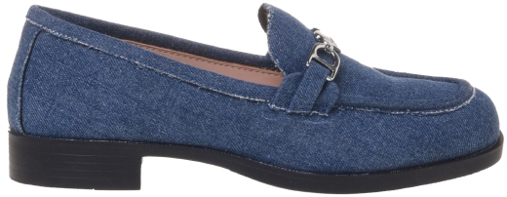 | 4019400 | JA10012G1MIA0000 | SCARPAD.COLLEGE25 VITELLO NERO | A | 10 | 95.00 € | 238.00 € | 10 | - | - | - | - | 1 | - | 1 | - | 2 | - | 2 | - | 2 | - | 1 | - | 1 | - | - | -
 | 4088976 | JA10012G1MIA0000 | SCARPAD.COLLEGE25 VITELLO NERO | A | 7 | 95.00 € | 238.00 € | 7 | - | - | - | - | - | - | 1 | - | 2 | - | 2 | - | 1 | - | 1 | - | - | - | - | -
 | 4097653 | JA10012G1MIA0000 | SCARPAD.COLLEGE25 VITELLO NERO | A | 7 | 95.00 € | 238.00 € | 7 | - | - | - | - | - | - | 1 | - | 2 | - | 1 | - | 2 | - | 1 | - | - | - | - | -
 | 4097895 | JA10012G1MIA0000 | SCARPAD.COLLEGE25 VITELLO NERO | A | 10 | 95.00 € | 238.00 € | 10 | - | - | - | - | - | - | 2 | - | 3 | - | 2 | - | - | - | 1 | - | 2 | - | - | -
 | 4097907 | JA10012G1MIA0000 | SCARPAD.COLLEGE25 VITELLO NERO | A | 5 | 95.00 € | 238.00 € | 5 | - | - | - | - | - | - | - | - | - | - | 1 | - | 3 | - | 1 | - | - | - | - | -
 | 4097655 | JA10012G1MIA0201 | SCARPAD.COLLEGE25 VITELLO CAMMELLO | A | 5 | 95.00 € | 238.00 € | 5 | - | - | - | - | - | - | - | - | 3 | - | 2 | - | - | - | - | - | - | - | - | -
 | 4097446 | JA10012G1MIH000B | SCARPAD.COLLEGE25 VERNICE NERO | A | 9 | 95.00 € | 238.00 € | 9 | - | - | - | - | - | - | 1 | - | 2 | - | 2 | - | 2 | - | 1 | - | 1 | - | - | -
 | 4097448 | JA10012G1MIH0100 | SCARPAD.COLLEGE25 VERNICE BIANCO | A | 10 | 95.00 € | 238.00 € | 10 | - | - | - | - | - | - | 1 | - | 1 | - | 3 | - | 3 | - | 2 | - | - | - | - | -
 | 4097652 | JA10012G1MJO5700 | SCARPAD.COLLEGE25 DENIM AZZURRO | A | 7 | 89.00 € | 223.00 € | 7 | - | - | - | - | - | - | 1 | - | 1 | - | 3 | - | 2 | - | - | - | - | - | - | -
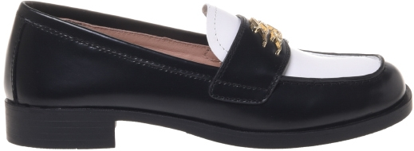 | 4097447 | JA10022G1MJD0000 | SCARPAD.COLLEGE25 ABRASIVATO NERO | A | 10 | 101.00 € | 253.00 € | 10 | - | - | - | - | - | - | 1 | - | 2 | - | 3 | - | 2 | - | 1 | - | 1 | - | - | -
 | 4081401 | JA10022G1MJD100A | SCARPAD.COLLEGE25 VIT. NERO+BIANCO | A | 8 | 101.00 € | 253.00 € | 8 | - | - | - | - | 1 | - | - | - | - | - | 2 | - | 2 | - | 2 | - | 1 | - | - | -
 | 4088975 | JA10022G1MJD100A | SCARPAD.COLLEGE25 VIT. NERO+BIANCO | A | 6 | 101.00 € | 253.00 € | 6 | - | - | - | - | - | - | - | - | 1 | - | 2 | - | 2 | - | 1 | - | - | - | - | -
 | 4097894 | JA10022G1MJD100A | SCARPAD.COLLEGE25 VIT. NERO+BIANCO | A | 10 | 101.00 € | 253.00 € | 10 | - | - | - | - | - | - | 2 | - | 2 | - | 4 | - | 1 | - | 1 | - | - | - | - | -
 | 4097920 | JA10022G1MJD100A | SCARPAD.COLLEGE25 VIT. NERO+BIANCO | A | 4 | 101.00 € | 253.00 € | 4 | - | - | - | - | - | - | - | - | - | - | - | - | 2 | - | 1 | - | 1 | - | - | -
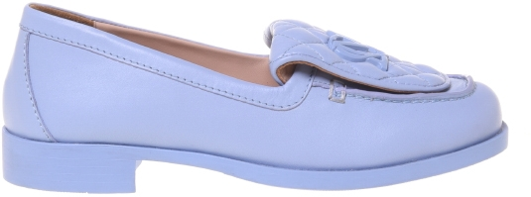 | 4097449 | JA10032G1MIE0000 | SCARPAD.COLLEGE25 NAPPA NERO | A | 9 | 101.00 € | 253.00 € | 9 | - | - | - | - | - | - | - | - | 2 | - | 2 | - | 2 | - | 2 | - | 1 | - | - | -
 | 4029272 | JA10032G1MIE0100 | SCARPAD.COLLEGE25 NAPPA BIANCO | A | 3 | 101.00 € | 253.00 € | 3 | - | - | - | - | - | - | - | - | 1 | - | - | - | - | - | 1 | - | 1 | - | - | -
 | 4104087 | JA10032G1MIE0100 | SCARPAD.COLLEGE25 NAPPA BIANCO | A | 1 | 101.00 € | 253.00 € | 1 | - | - | - | - | - | - | 1 | - | - | - | - | - | - | - | - | - | - | - | - | -
 | 4097654 | JA10032G1MIEX712 | SCARPAD.COLLEGE25 NAPPA SKY | A | 7 | 101.00 € | 253.00 € | 7 | - | - | - | - | - | - | 1 | - | 2 | - | 1 | - | 2 | - | 1 | - | - | - | - | -
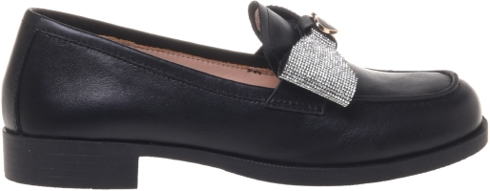 | 4097614 | JA10042G1MIA0000 | SCARPAD.COLLEGE25 VITELLO NERO | A | 9 | 107.00 € | 268.00 € | 9 | - | - | - | - | - | - | 1 | - | 2 | - | 2 | - | 2 | - | 1 | - | 1 | - | - | -
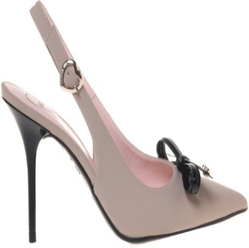 | 4068391 | JA10069G1MIH100A | SCARPAD.SPILLO95 VERNICE NERO+BIANC | A | 7 | 117.00 € | 293.00 € | 7 | - | - | - | - | 1 | - | - | - | 2 | - | 2 | - | 1 | - | 1 | - | - | - | - | -
 | 4091279 | JA10069G1MIH100A | SCARPAD.SPILLO95 VERNICE NERO+BIANC | A | 5 | 117.00 € | 293.00 € | 5 | - | - | - | - | - | - | 1 | - | 1 | - | 2 | - | - | - | 1 | - | - | - | - | -
 | 4071506 | JA10069G1MIM0131 | SCARPAD.SPILLO95 LYCRA AVENA | A | 2 | 111.00 € | 278.00 € | 2 | - | - | - | - | - | - | - | - | 1 | - | 1 | - | - | - | - | - | - | - | - | -
 | 4096876 | JA10069G1MIM0131 | SCARPAD.SPILLO95 LYCRA AVENA | A | 4 | 111.00 € | 278.00 € | 4 | - | - | - | - | - | - | - | - | 1 | - | 1 | - | 1 | - | 1 | - | - | - | - | -
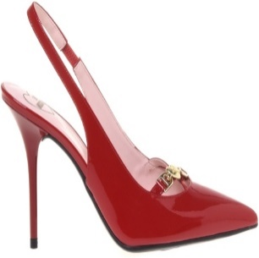 | 4022604 | JA10079G1MIA0000 | SCARPAD.SPILLO95 VITELLO NERO | A | 5 | 119.00 € | 298.00 € | 5 | - | - | - | - | - | - | - | - | 1 | - | 2 | - | 2 | - | - | - | - | - | - | -
 | 4091275 | JA10079G1MIA0000 | SCARPAD.SPILLO95 VITELLO NERO | A | 6 | 119.00 € | 298.00 € | 6 | - | - | - | - | - | - | 1 | - | 1 | - | - | - | 2 | - | 1 | - | 1 | - | - | -
 | 4020262 | JA10079G1MIH0500 | SCARPAD.SPILLO95 VERNICE ROSSO | A | 2 | 119.00 € | 298.00 € | 2 | - | - | - | - | - | - | - | - | 1 | - | - | - | 1 | - | - | - | - | - | - | -
 | 4088306 | JA10079G1MIH0500 | SCARPAD.SPILLO95 VERNICE ROSSO | A | 5 | 119.00 € | 298.00 € | 5 | - | - | - | - | - | - | 1 | - | 2 | - | - | - | 1 | - | 1 | - | - | - | - | -
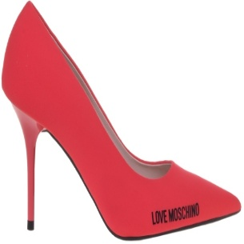 | 4017112 | JA10089G1MIF0900 | SCARPAD.SPILLO95 LAMINATA PLATINO | A | 8 | 95.00 € | 238.00 € | 8 | - | - | - | - | - | - | 1 | - | 1 | - | 2 | - | 2 | - | 1 | - | 1 | - | - | -
 | 4082052 | JA10089G1MIF0900 | SCARPAD.SPILLO95 LAMINATA PLATINO | A | 7 | 95.00 € | 238.00 € | 7 | - | - | - | - | 1 | - | 1 | - | 2 | - | 2 | - | - | - | 1 | - | - | - | - | -
 | 4088307 | JA10089G1MIF0900 | SCARPAD.SPILLO95 LAMINATA PLATINO | A | 8 | 95.00 € | 238.00 € | 8 | - | - | - | - | - | - | 1 | - | 2 | - | 2 | - | 2 | - | 1 | - | - | - | - | -
 | 4091276 | JA10089G1MIF0900 | SCARPAD.SPILLO95 LAMINATA PLATINO | A | 5 | 95.00 € | 238.00 € | 5 | - | - | - | - | - | - | 1 | - | - | - | 1 | - | 1 | - | 1 | - | 1 | - | - | -
 | 4012496 | JA10089G1MIM0000 | SCARPAD.SPILLO95 LYCRA NERO | A | 10 | 89.00 € | 223.00 € | 10 | - | - | - | - | 1 | - | 1 | - | 2 | - | 3 | - | 2 | - | 1 | - | - | - | - | -
 | 4016923 | JA10089G1MIM0000 | SCARPAD.SPILLO95 LYCRA NERO | A | 10 | 89.00 € | 223.00 € | 10 | - | - | - | - | - | - | 1 | - | 2 | - | 2 | - | 2 | - | 2 | - | 1 | - | - | -
 | 4091287 | JA10089G1MIM0000 | SCARPAD.SPILLO95 LYCRA NERO | A | 3 | 89.00 € | 223.00 € | 3 | - | - | - | - | - | - | 1 | - | - | - | - | - | 1 | - | 1 | - | - | - | - | -
 | 4017064 | JA10089G1MIM0502 | SCARPAD.SPILLO95 LYCRA CORALLO | A | 6 | 89.00 € | 223.00 € | 6 | - | - | - | - | - | - | - | - | 1 | - | 1 | - | 2 | - | 1 | - | 1 | - | - | -
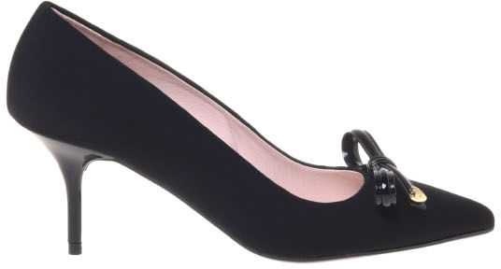 | 4071508 | JA10097G1MIM0000 | SCARPAD.SPILLO70 LYCRA NERO | A | 2 | 111.00 € | 278.00 € | 2 | - | - | - | - | - | - | - | - | 1 | - | 1 | - | - | - | - | - | - | - | - | -
 | 4091278 | JA10097G1MIM0000 | SCARPAD.SPILLO70 LYCRA NERO | A | 5 | 111.00 € | 278.00 € | 5 | - | - | - | - | 1 | - | - | - | 1 | - | 1 | - | 1 | - | 1 | - | - | - | - | -
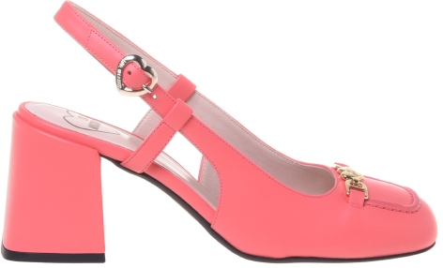 | 4091240 | JA10107G1MIA0000 | SCARPAD.TONDA70 VITELLO NERO | A | 7 | 119.00 € | 298.00 € | 7 | - | - | - | - | - | - | - | - | 3 | - | 1 | - | 2 | - | - | - | 1 | - | - | -
 | 4091244 | JA10107G1MIA0110 | SCARPAD.TONDA70 VITELLO AVORIO | A | 5 | 119.00 € | 298.00 € | 5 | - | - | - | - | 1 | - | - | - | 1 | - | 2 | - | 1 | - | - | - | - | - | - | -
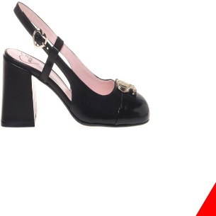 | 4091238 | JA10117G1MIE300A | SCARPAD.TONDA70 NAPPA+NAPLAK NERO | A | 5 | 119.00 € | 298.00 € | 5 | - | - | - | - | - | - | 1 | - | 2 | - | 2 | - | - | - | - | - | - | - | - | -
 | 4020369 | JA10117G1MIEC00A | SCARPAD.TONDA70 NAPPA+NAPLAK NERO | A | 10 | 119.00 € | 298.00 € | 10 | - | - | - | - | 1 | - | - | - | 2 | - | 2 | - | 2 | - | 2 | - | 1 | - | - | -
 | 4020376 | JA10117G1MIEC00A | SCARPAD.TONDA70 NAPPA+NAPLAK NERO | A | 10 | 119.00 € | 298.00 € | 10 | - | - | - | - | 1 | - | 1 | - | 2 | - | 3 | - | 2 | - | 1 | - | - | - | - | -
 | 4020763 | JA10117G1MIEC00A | SCARPAD.TONDA70 NAPPA+NAPLAK NERO | A | 10 | 119.00 € | 298.00 € | 10 | - | - | - | - | - | - | 1 | - | 2 | - | 3 | - | 2 | - | 1 | - | 1 | - | - | -
 | 4091241 | JA10117G1MIEC00A | SCARPAD.TONDA70 NAPPA+NAPLAK NERO | A | 5 | 119.00 € | 298.00 € | 5 | - | - | - | - | 1 | - | - | - | 1 | - | 1 | - | 1 | - | 1 | - | - | - | - | -
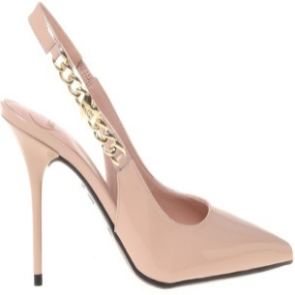 | 4071640 | JA10139G0MIH0000 | SCARPAD.SPILLO95 VERNICE NER0/PVC | A | 4 | 119.00 € | 298.00 € | 4 | - | - | - | - | 1 | - | 1 | - | - | - | 1 | - | 1 | - | - | - | - | - | - | -
 | 4071681 | JA10139G0MIH0000 | SCARPAD.SPILLO95 VERNICE NER0/PVC | A | 5 | 119.00 € | 298.00 € | 5 | - | - | - | - | 1 | - | 1 | - | 1 | - | 1 | - | 1 | - | - | - | - | - | - | -
 | 4071641 | JA10139G0MIH0608 | SCARPAD.SPILLO95 VERNICE POWDER/PVC | A | 5 | 119.00 € | 298.00 € | 5 | - | - | - | - | 1 | - | 1 | - | 1 | - | 1 | - | 1 | - | - | - | - | - | - | -
 | 4071680 | JA10139G0MIH0608 | SCARPAD.SPILLO95 VERNICE POWDER/PVC | A | 5 | 119.00 € | 298.00 € | 5 | - | - | - | - | 1 | - | 1 | - | 1 | - | 1 | - | 1 | - | - | - | - | - | - | -
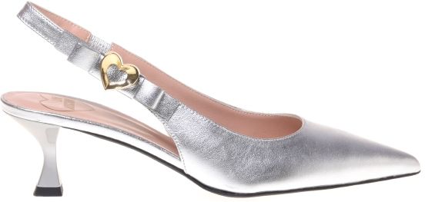 | 4085736 | JA10155G0MIE0000 | SCARPAD.ROCCHETTO55 NAPPA NERO | A | 6 | 119.00 € | 298.00 € | 6 | - | - | - | - | - | - | 1 | - | 1 | - | 2 | - | 1 | - | 1 | - | - | - | - | -
 | 4091307 | JA10155G0MIE0000 | SCARPAD.ROCCHETTO55 NAPPA NERO | A | 5 | 119.00 € | 298.00 € | 5 | - | - | - | - | - | - | 1 | - | 1 | - | - | - | 2 | - | - | - | 1 | - | - | -
 | 4091248 | JA10155G0MIE0604 | SCARPAD.ROCCHETTO55 NAPPA FUXIA | A | 4 | 119.00 € | 298.00 € | 4 | - | - | - | - | 1 | - | 1 | - | 2 | - | - | - | - | - | - | - | - | - | - | -
 | 4085735 | JA10155G0MIE0608 | SCARPAD.ROCCHETTO55 NAPPA POWDER | A | 4 | 119.00 € | 298.00 € | 4 | - | - | - | - | - | - | 1 | - | - | - | 2 | - | 1 | - | - | - | - | - | - | -
 | 4049151 | JA10155G0MIF090B | SCARPAD.ROCCHETTO55 LAMINATA ARGENT | A | 9 | 119.00 € | 298.00 € | 9 | - | - | - | - | 1 | - | 3 | - | 2 | - | 2 | - | 1 | - | - | - | - | - | - | -
 | 4100271 | JA10155G0MIF090B | SCARPAD.ROCCHETTO55 LAMINATA ARGENT | A | 1 | 119.00 € | 298.00 € | 1 | - | - | - | - | - | - | - | - | - | - | - | - | 1 | - | - | - | - | - | - | -
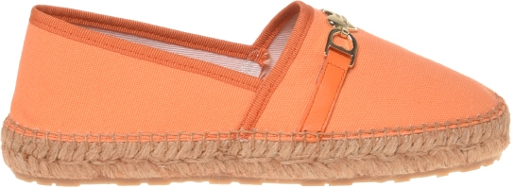 | 4097646 | JA10222G0MJP5000 | SCARPAD.ESPA25 CANVAS NERO | A | 4 | 92.00 € | 230.00 € | 4 | - | - | - | - | - | - | - | - | 1 | - | 1 | - | - | - | 1 | - | 1 | - | - | -
 | 4097647 | JA10222G0MJP5104 | SCARPAD.ESPA25 CANVAS BEIGE | A | 7 | 92.00 € | 230.00 € | 7 | - | - | - | - | - | - | - | - | 1 | - | 3 | - | 1 | - | 1 | - | 1 | - | - | -
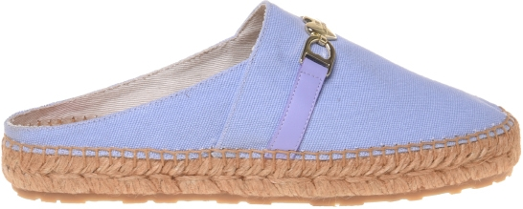 | 4097649 | JA10232G0MJP5104 | SCARPAD.ESPA25 CANVAS BEIGE | A | 10 | 87.00 € | 218.00 € | 10 | - | - | - | - | 1 | - | 1 | - | 2 | - | 2 | - | 2 | - | 1 | - | 1 | - | - | -
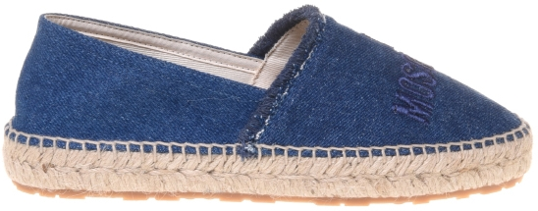 | 4044515 | JA10262G0MJO5700 | SCARPAD.ESPA25 DENIM AZZURRO | A | 1 | 87.00 € | 218.00 € | 1 | - | - | - | - | - | - | - | - | - | - | 1 | - | - | - | - | - | - | - | - | -
 | 4047907 | JA10262G0MJO5700 | SCARPAD.ESPA25 DENIM AZZURRO | A | 2 | 87.00 € | 218.00 € | 2 | - | - | - | - | - | - | - | - | 1 | - | - | - | 1 | - | - | - | - | - | - | -
 | 4052437 | JA10262G0MJO5700 | SCARPAD.ESPA25 DENIM AZZURRO | A | 1 | 87.00 € | 218.00 € | 1 | - | - | - | - | - | - | - | - | - | - | - | - | 1 | - | - | - | - | - | - | -
 | 4080304 | JA10262GDMJO570X | SCARPAD.ESPA25 DENIM | A | 12 | 87.00 € | 218.00 € | 12 | - | - | - | - | 1 | - | 2 | - | 2 | - | 2 | - | 2 | - | 2 | - | 1 | - | - | -
 | 4080305 | JA10262GDMJO570X | SCARPAD.ESPA25 DENIM | A | 12 | 87.00 € | 218.00 € | 12 | - | - | - | - | 1 | - | 1 | - | 2 | - | 2 | - | 3 | - | 2 | - | 1 | - | - | -
 | 4080306 | JA10262GDMJO570X | SCARPAD.ESPA25 DENIM | A | 12 | 87.00 € | 218.00 € | 12 | - | - | - | - | - | - | 1 | - | 3 | - | 3 | - | 2 | - | 2 | - | 1 | - | - | -
 | 4080307 | JA10262GDMJO570X | SCARPAD.ESPA25 DENIM | A | 12 | 87.00 € | 218.00 € | 12 | - | - | - | - | - | - | 2 | - | 3 | - | 3 | - | 3 | - | 1 | - | - | - | - | -
 | 4080308 | JA10262GDMJO570X | SCARPAD.ESPA25 DENIM | A | 12 | 87.00 € | 218.00 € | 12 | - | - | - | - | 1 | - | 1 | - | 2 | - | 2 | - | 3 | - | 2 | - | 1 | - | - | -
 | 4080309 | JA10262GDMJO570X | SCARPAD.ESPA25 DENIM | A | 10 | 87.00 € | 218.00 € | 10 | - | - | - | - | - | - | 1 | - | 3 | - | 3 | - | 1 | - | 2 | - | - | - | - | -
 | 4080310 | JA10262GDMJO570X | SCARPAD.ESPA25 DENIM | A | 12 | 87.00 € | 218.00 € | 12 | - | - | - | - | 1 | - | 2 | - | 2 | - | 2 | - | 2 | - | 2 | - | 1 | - | - | -
 | 4080311 | JA10262GDMJO570X | SCARPAD.ESPA25 DENIM | A | 12 | 87.00 € | 218.00 € | 12 | - | - | - | - | 1 | - | 2 | - | 3 | - | 2 | - | 2 | - | 1 | - | 1 | - | - | -
 | 4080312 | JA10262GDMJO570X | SCARPAD.ESPA25 DENIM | A | 12 | 87.00 € | 218.00 € | 12 | - | - | - | - | - | - | 2 | - | 3 | - | 3 | - | 3 | - | 1 | - | - | - | - | -
 | 4080313 | JA10262GDMJO570X | SCARPAD.ESPA25 DENIM | A | 12 | 87.00 € | 218.00 € | 12 | - | - | - | - | - | - | 2 | - | 3 | - | 2 | - | 2 | - | 2 | - | 1 | - | - | -
 | 4080314 | JA10262GDMJO570X | SCARPAD.ESPA25 DENIM | A | 3 | 87.00 € | 218.00 € | 3 | - | - | - | - | - | - | - | - | - | - | 3 | - | - | - | - | - | - | - | - | -
 | 4080316 | JA10262GDMJO570X | SCARPAD.ESPA25 DENIM | A | 3 | 87.00 € | 218.00 € | 3 | - | - | - | - | - | - | - | - | - | - | 3 | - | - | - | - | - | - | - | - | -
 | 4080318 | JA10262GDMJO570X | SCARPAD.ESPA25 DENIM | A | 2 | 87.00 € | 218.00 € | 2 | - | - | - | - | - | - | - | - | - | - | 2 | - | - | - | - | - | - | - | - | -
 | 4080321 | JA10262GDMJO570X | SCARPAD.ESPA25 DENIM | A | 12 | 87.00 € | 218.00 € | 12 | - | - | - | - | - | - | 1 | - | 2 | - | 3 | - | 3 | - | 2 | - | 1 | - | - | -
 | 4080323 | JA10262GDMJO570X | SCARPAD.ESPA25 DENIM | A | 12 | 87.00 € | 218.00 € | 12 | - | - | - | - | 1 | - | 1 | - | 2 | - | 2 | - | 3 | - | 2 | - | 1 | - | - | -
 | 4080325 | JA10262GDMJO570X | SCARPAD.ESPA25 DENIM | A | 12 | 87.00 € | 218.00 € | 12 | - | - | - | - | 1 | - | 2 | - | 3 | - | 2 | - | 2 | - | 1 | - | 1 | - | - | -
 | 4080327 | JA10262GDMJO570X | SCARPAD.ESPA25 DENIM | A | 12 | 87.00 € | 218.00 € | 12 | - | - | - | - | - | - | 2 | - | 3 | - | 3 | - | 3 | - | 1 | - | - | - | - | -
 | 4080329 | JA10262GDMJO570X | SCARPAD.ESPA25 DENIM | A | 12 | 87.00 € | 218.00 € | 12 | - | - | - | - | - | - | 2 | - | 3 | - | 3 | - | 3 | - | 1 | - | - | - | - | -
 | 4080331 | JA10262GDMJO570X | SCARPAD.ESPA25 DENIM | A | 12 | 87.00 € | 218.00 € | 12 | - | - | - | - | 1 | - | 2 | - | 2 | - | 2 | - | 2 | - | 2 | - | 1 | - | - | -
 | 4080333 | JA10262GDMJO570X | SCARPAD.ESPA25 DENIM | A | 12 | 87.00 € | 218.00 € | 12 | - | - | - | - | 1 | - | 2 | - | 3 | - | 2 | - | 2 | - | 1 | - | 1 | - | - | -
 | 4080335 | JA10262GDMJO570X | SCARPAD.ESPA25 DENIM | A | 12 | 87.00 € | 218.00 € | 12 | - | - | - | - | - | - | 1 | - | 3 | - | 3 | - | 3 | - | 2 | - | - | - | - | -
 | 4080337 | JA10262GDMJO570X | SCARPAD.ESPA25 DENIM | A | 12 | 87.00 € | 218.00 € | 12 | - | - | - | - | - | - | 1 | - | 2 | - | 3 | - | 3 | - | 2 | - | 1 | - | - | -
 | 4080339 | JA10262GDMJO570X | SCARPAD.ESPA25 DENIM | A | 10 | 87.00 € | 218.00 € | 10 | - | - | - | - | - | - | 1 | - | 3 | - | 3 | - | 2 | - | 1 | - | - | - | - | -
 | 4080340 | JA10262GDMJO570X | SCARPAD.ESPA25 DENIM | A | 10 | 87.00 € | 218.00 € | 10 | - | - | - | - | - | - | 1 | - | 3 | - | 3 | - | 2 | - | 1 | - | - | - | - | -
 | 4080341 | JA10262GDMJO570X | SCARPAD.ESPA25 DENIM | A | 11 | 87.00 € | 218.00 € | 11 | - | - | - | - | - | - | 1 | - | 3 | - | 3 | - | 3 | - | 1 | - | - | - | - | -
 | 4080342 | JA10262GDMJO570X | SCARPAD.ESPA25 DENIM | A | 12 | 87.00 € | 218.00 € | 12 | - | - | - | - | - | - | 1 | - | 2 | - | 3 | - | 3 | - | 2 | - | 1 | - | - | -
 | 4080343 | JA10262GDMJO570X | SCARPAD.ESPA25 DENIM | A | 12 | 87.00 € | 218.00 € | 12 | - | - | - | - | 1 | - | 2 | - | 3 | - | 3 | - | 2 | - | 1 | - | - | - | - | -
 | 4080344 | JA10262GDMJO570X | SCARPAD.ESPA25 DENIM | A | 12 | 87.00 € | 218.00 € | 12 | - | - | - | - | - | - | 1 | - | 3 | - | 3 | - | 3 | - | 2 | - | - | - | - | -
 | 4080345 | JA10262GDMJO570X | SCARPAD.ESPA25 DENIM | A | 12 | 87.00 € | 218.00 € | 12 | - | - | - | - | - | - | 2 | - | 3 | - | 3 | - | 3 | - | 1 | - | - | - | - | -
 | 4080346 | JA10262GDMJO570X | SCARPAD.ESPA25 DENIM | A | 12 | 87.00 € | 218.00 € | 12 | - | - | - | - | - | - | 1 | - | 3 | - | 3 | - | 3 | - | 1 | - | 1 | - | - | -
 | 4080347 | JA10262GDMJO570X | SCARPAD.ESPA25 DENIM | A | 12 | 87.00 € | 218.00 € | 12 | - | - | - | - | - | - | 1 | - | 2 | - | 3 | - | 3 | - | 2 | - | 1 | - | - | -
 | 4080348 | JA10262GDMJO570X | SCARPAD.ESPA25 DENIM | A | 11 | 87.00 € | 218.00 € | 11 | - | - | - | - | - | - | 1 | - | 3 | - | 3 | - | 3 | - | 1 | - | - | - | - | -
 | 4080349 | JA10262GDMJO570X | SCARPAD.ESPA25 DENIM | A | 12 | 87.00 € | 218.00 € | 12 | - | - | - | - | - | - | 1 | - | 3 | - | 3 | - | 3 | - | 1 | - | 1 | - | - | -
 | 4080350 | JA10262GDMJO570X | SCARPAD.ESPA25 DENIM | A | 12 | 87.00 € | 218.00 € | 12 | - | - | - | - | - | - | 1 | - | 3 | - | 3 | - | 3 | - | 1 | - | 1 | - | - | -
 | 4080351 | JA10262GDMJO570X | SCARPAD.ESPA25 DENIM | A | 12 | 87.00 € | 218.00 € | 12 | - | - | - | - | 1 | - | 2 | - | 3 | - | 3 | - | 2 | - | 1 | - | - | - | - | -
 | 4080352 | JA10262GDMJO570X | SCARPAD.ESPA25 DENIM | A | 12 | 87.00 € | 218.00 € | 12 | - | - | - | - | 1 | - | 2 | - | 3 | - | 3 | - | 2 | - | 1 | - | - | - | - | -
 | 4080353 | JA10262GDMJO570X | SCARPAD.ESPA25 DENIM | A | 10 | 87.00 € | 218.00 € | 10 | - | - | - | - | - | - | 1 | - | 3 | - | 3 | - | 2 | - | 1 | - | - | - | - | -
 | 4080354 | JA10262GDMJO570X | SCARPAD.ESPA25 DENIM | A | 12 | 87.00 € | 218.00 € | 12 | - | - | - | - | - | - | 1 | - | 3 | - | 3 | - | 3 | - | 1 | - | 1 | - | - | -
 | 4080355 | JA10262GDMJO570X | SCARPAD.ESPA25 DENIM | A | 12 | 87.00 € | 218.00 € | 12 | - | - | - | - | - | - | 1 | - | 3 | - | 3 | - | 3 | - | 1 | - | 1 | - | - | -
 | 4080356 | JA10262GDMJO570X | SCARPAD.ESPA25 DENIM | A | 12 | 87.00 € | 218.00 € | 12 | - | - | - | - | 1 | - | 1 | - | 2 | - | 2 | - | 3 | - | 2 | - | 1 | - | - | -
 | 4080357 | JA10262GDMJO570X | SCARPAD.ESPA25 DENIM | A | 12 | 87.00 € | 218.00 € | 12 | - | - | - | - | 1 | - | 2 | - | 3 | - | 3 | - | 2 | - | 1 | - | - | - | - | -
 | 4080358 | JA10262GDMJO570X | SCARPAD.ESPA25 DENIM | A | 11 | 87.00 € | 218.00 € | 11 | - | - | - | - | - | - | 1 | - | 3 | - | 3 | - | 3 | - | 1 | - | - | - | - | -
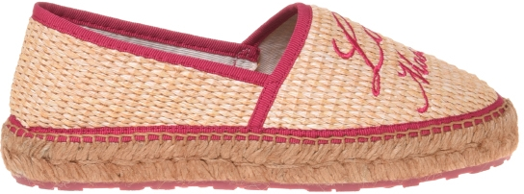 | 4042622 | JA10272G0MJR110A | SCARPAD.ESPA25 PAGLIA NAT/NAST.NERO | A | 3 | 92.00 € | 230.00 € | 3 | - | - | - | - | - | - | - | - | 1 | - | 1 | - | 1 | - | - | - | - | - | - | -
 | 4042858 | JA10272G0MJR110A | SCARPAD.ESPA25 PAGLIA NAT/NAST.NERO | A | 2 | 92.00 € | 230.00 € | 2 | - | - | - | - | - | - | - | - | - | - | 1 | - | - | - | 1 | - | - | - | - | -
 | 4086038 | JA10272G0MJR110A | SCARPAD.ESPA25 PAGLIA NAT/NAST.NERO | A | 3 | 92.00 € | 230.00 € | 3 | - | - | - | - | - | - | - | - | - | - | 1 | - | 1 | - | 1 | - | - | - | - | -
 | 4042657 | JA10272G0MJR110B | SCARPAD.ESPA25 PAGLIA NAT/NAST.BIAN | A | 3 | 92.00 € | 230.00 € | 3 | - | - | - | - | - | - | - | - | 1 | - | 1 | - | 1 | - | - | - | - | - | - | -
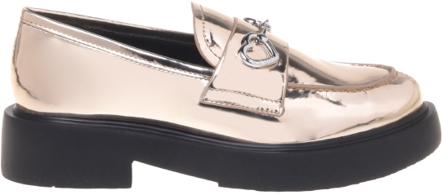 | 4098138 | JA10394G1MIB0100 | SCARPAD.CITY40 VIT.ST.COCCO BIANCO | A | 11 | 96.00 € | 240.00 € | 11 | - | - | - | - | - | - | 2 | - | 2 | - | 2 | - | 2 | - | 2 | - | 1 | - | - | -
 | 4098139 | JA10394G1MIB0201 | SCARPAD.CITY40 VIT.ST.COCCO CAMMELL | A | 11 | 96.00 € | 240.00 € | 11 | - | - | - | - | - | - | 2 | - | 2 | - | 2 | - | 2 | - | 2 | - | 1 | - | - | -
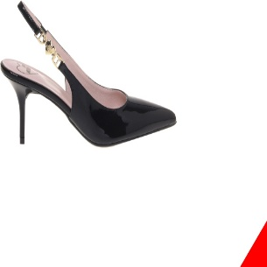 | 4018749 | JA10487G1MIA0000 | SCARPAD.SPILLO70 VITELLO NERO | A | 6 | 109.00 € | 273.00 € | 6 | - | - | - | - | 1 | - | 1 | - | 1 | - | 2 | - | 1 | - | - | - | - | - | - | -
 | 4091274 | JA10487G1MIA0000 | SCARPAD.SPILLO70 VITELLO NERO | A | 3 | 109.00 € | 273.00 € | 3 | - | - | - | - | - | - | - | - | - | - | - | - | 2 | - | 1 | - | - | - | - | -
 | 4091306 | JA10487G1MIF090B | SCARPAD.SPILLO70 LAMINATO ARGENTO | A | 6 | 109.00 € | 273.00 € | 6 | - | - | - | - | - | - | 2 | - | 1 | - | 1 | - | 2 | - | - | - | - | - | - | -
 | 4022213 | JA10487G1MIH0100 | SCARPAD.SPILLO70 VERNICE BIANCO | A | 7 | 109.00 € | 273.00 € | 7 | - | - | - | - | 1 | - | 1 | - | 1 | - | 2 | - | 1 | - | 1 | - | - | - | - | -
 | 4091283 | JA10487G1MIH0100 | SCARPAD.SPILLO70 VERNICE BIANCO | A | 10 | 109.00 € | 273.00 € | 10 | - | - | - | - | 2 | - | 3 | - | 3 | - | 2 | - | - | - | - | - | - | - | - | -
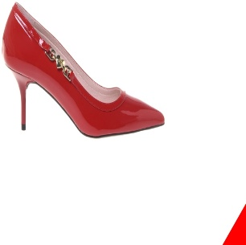 | 4104167 | JA10507G1MIA0000 | SCARPAD.SPILLO70 VITELLO NERO | A | 5 | 109.00 € | 273.00 € | 5 | - | - | - | - | - | - | 1 | - | 1 | - | 2 | - | 1 | - | - | - | - | - | - | -
 | 4073074 | JA10507G1MIH0500 | SCARPAD.SPILLO70 VERNICE ROSSO | A | 3 | 109.00 € | 273.00 € | 3 | - | - | - | - | 1 | - | - | - | 1 | - | - | - | 1 | - | - | - | - | - | - | -
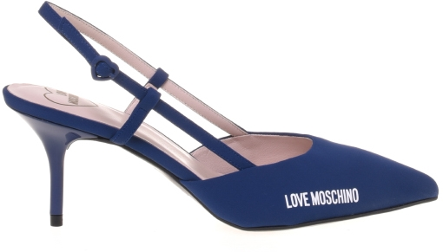 | 4043037 | JA10627G0MIH0000 | SCARPAD.SPILLO70 VERNICE NERO | A | 1 | 101.00 € | 253.00 € | 1 | - | - | - | - | - | - | - | - | 1 | - | - | - | - | - | - | - | - | - | - | -
 | 4042789 | JA10627G0MIMX000 | SCARPAD.SPILLO70 LYCRA NERO | A | 8 | 95.00 € | 238.00 € | 8 | - | - | - | - | - | - | 1 | - | 1 | - | 2 | - | 2 | - | 1 | - | 1 | - | - | -
 | 4022602 | JA10627G1MIH0100 | SCARPAD.SPILLO70 VERNICE BIANCO | A | 3 | 101.00 € | 253.00 € | 3 | - | - | - | - | - | - | 1 | - | 2 | - | - | - | - | - | - | - | - | - | - | -
 | 4091288 | JA10627G1MIH0100 | SCARPAD.SPILLO70 VERNICE BIANCO | A | 8 | 101.00 € | 253.00 € | 8 | - | - | - | - | 1 | - | 2 | - | 2 | - | 2 | - | - | - | 1 | - | - | - | - | -
 | 4032029 | JA10627G1MIMX000 | SCARPAD.SPILLO70 LYCRA NERO | A | 4 | 95.00 € | 238.00 € | 4 | - | - | - | - | - | - | - | - | 1 | - | - | - | 1 | - | 1 | - | 1 | - | - | -
 | 4081677 | JA10627G1MIMX000 | SCARPAD.SPILLO70 LYCRA NERO | A | 6 | 95.00 € | 238.00 € | 6 | - | - | - | - | - | - | 1 | - | 1 | - | 1 | - | 1 | - | 1 | - | 1 | - | - | -
 | 4091277 | JA10627G1MIMX000 | SCARPAD.SPILLO70 LYCRA NERO | A | 8 | 95.00 € | 238.00 € | 8 | - | - | - | - | - | - | 1 | - | 1 | - | 3 | - | - | - | 2 | - | 1 | - | - | -
 | 4097620 | JA11011G1MIF0900 | SCARPAD.BALL10 NAP.LAMINATA PLATINO | A | 8 | 92.00 € | 230.00 € | 8 | - | - | - | - | - | - | 1 | - | 2 | - | 1 | - | 1 | - | 2 | - | 1 | - | - | -
 | 4097621 | JA11011G1MIF090B | SCARPAD.BALL10 NAP.LAMINATA ARGENTO | A | 9 | 92.00 € | 230.00 € | 9 | - | - | - | - | - | - | 1 | - | 2 | - | 2 | - | 2 | - | 1 | - | 1 | - | - | -
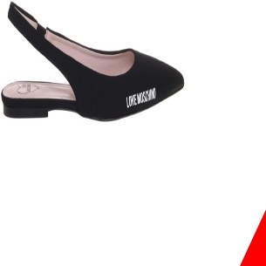 | 4019950 | JA11021G1MIF0900 | SCARPAD.SFILATA10 LAMINATA PLATINO | A | 6 | 89.00 € | 223.00 € | 6 | - | - | - | - | - | - | 1 | - | 1 | - | 1 | - | 1 | - | 1 | - | 1 | - | - | -
 | 4068390 | JA11021G1MIF0902 | SCARPAD.SFILATA10 LAMINATA ARGENTO | A | 8 | 89.00 € | 223.00 € | 8 | - | - | - | - | - | - | 1 | - | 1 | - | 2 | - | 2 | - | 1 | - | 1 | - | - | -
 | 4097615 | JA11021G1MIF0902 | SCARPAD.SFILATA10 LAMINATA ARGENTO | A | 6 | 89.00 € | 223.00 € | 6 | - | - | - | - | - | - | 1 | - | 1 | - | 1 | - | 2 | - | 1 | - | - | - | - | -
 | 4113653 | JA11021G1MIF0902 | SCARPAD.SFILATA10 LAMINATA ARGENTO | A | 5 | 89.00 € | 223.00 € | 5 | - | - | - | - | - | - | 1 | - | 1 | - | - | - | 1 | - | 1 | - | 1 | - | - | -
 | 4019722 | JA11021G1MIH0000 | SCARPAD.SFILATA10 VERNICE NERO | A | 4 | 89.00 € | 223.00 € | 4 | - | - | - | - | - | - | - | - | 1 | - | 1 | - | 1 | - | 1 | - | - | - | - | -
 | 4019725 | JA11021G1MIH0000 | SCARPAD.SFILATA10 VERNICE NERO | A | 8 | 89.00 € | 223.00 € | 8 | - | - | - | - | - | - | 1 | - | 1 | - | 2 | - | 2 | - | 1 | - | 1 | - | - | -
 | 4019737 | JA11021G1MIH0000 | SCARPAD.SFILATA10 VERNICE NERO | A | 7 | 89.00 € | 223.00 € | 7 | - | - | - | - | - | - | 1 | - | 1 | - | 2 | - | 2 | - | 1 | - | - | - | - | -
 | 4098109 | JA11021G1MIH0000 | SCARPAD.SFILATA10 VERNICE NERO | A | 4 | 89.00 € | 223.00 € | 4 | - | - | - | - | - | - | 1 | - | - | - | 1 | - | - | - | 1 | - | 1 | - | - | -
 | 4029622 | JA11021G1MIH0100 | SCARPAD.SFILATA10 VERNICE BIANCO | A | 1 | 89.00 € | 223.00 € | 1 | - | - | - | - | - | - | - | - | - | - | - | - | 1 | - | - | - | - | - | - | -
 | 4098105 | JA11021G1MIH0100 | SCARPAD.SFILATA10 VERNICE BIANCO | A | 4 | 89.00 € | 223.00 € | 4 | - | - | - | - | - | - | 1 | - | - | - | - | - | 2 | - | 1 | - | - | - | - | -
 | 4024144 | JA11021G1MIH0502 | SCARPAD.SFILATA10 VERNICE CORALLO | A | 8 | 89.00 € | 223.00 € | 8 | - | - | - | - | - | - | 1 | - | 1 | - | 2 | - | 2 | - | 1 | - | 1 | - | - | -
 | 4029695 | JA11021G1MIH0502 | SCARPAD.SFILATA10 VERNICE CORALLO | A | 1 | 89.00 € | 223.00 € | 1 | - | - | - | - | - | - | - | - | - | - | - | - | 1 | - | - | - | - | - | - | -
 | 4096927 | JA11021G1MIH0502 | SCARPAD.SFILATA10 VERNICE CORALLO | A | 8 | 89.00 € | 223.00 € | 8 | - | - | - | - | - | - | 1 | - | 2 | - | 2 | - | 2 | - | 1 | - | - | - | - | -
 | 4097602 | JA11021G1MIH0502 | SCARPAD.SFILATA10 VERNICE CORALLO | A | 4 | 89.00 € | 223.00 € | 4 | - | - | - | - | - | - | 2 | - | - | - | 1 | - | - | - | 1 | - | - | - | - | -
 | 4097608 | JA11021G1MIM0000 | SCARPAD.SFILATA10 LYCRA NERO | A | 3 | 85.00 € | 213.00 € | 3 | - | - | - | - | 1 | - | 1 | - | - | - | 1 | - | - | - | - | - | - | - | - | -
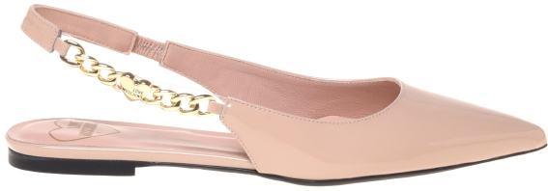 | 4055570 | JA11041G0MIH0608 | SCARPAD.SFILATA10 VERNIC POWDER/PVC | A | 7 | 95.00 € | 238.00 € | 7 | - | - | - | - | - | - | 1 | - | 1 | - | 2 | - | 2 | - | 1 | - | - | - | - | -
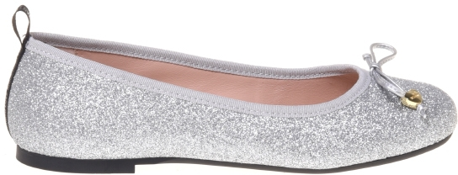 | 4097651 | JA11051G0MIE0000 | SCARPAD.BALLET10 VITELLO NERO | A | 7 | 89.00 € | 223.00 € | 7 | - | - | - | - | 1 | - | 1 | - | - | - | 2 | - | 1 | - | 1 | - | 1 | - | - | -
 | 4081469 | JA11051G0MIQ0000 | SCARPAD.BALLET10 RETE NERO | A | 5 | 85.00 € | 213.00 € | 5 | - | - | - | - | - | - | - | - | 1 | - | 1 | - | 1 | - | 1 | - | 1 | - | - | -
 | 4086036 | JA11051G0MIQ0000 | SCARPAD.BALLET10 RETE NERO | A | 2 | 85.00 € | 213.00 € | 2 | - | - | - | - | - | - | - | - | - | - | 1 | - | - | - | 1 | - | - | - | - | -
 | 4091309 | JA11051G0MIQ0000 | SCARPAD.BALLET10 RETE NERO | A | 3 | 85.00 € | 213.00 € | 3 | - | - | - | - | - | - | - | - | - | - | 2 | - | - | - | 1 | - | - | - | - | -
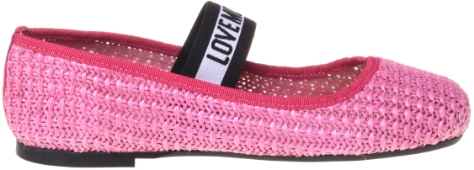 | 4046912 | JA11071G0MIE0000 | SCARPAD.BALLET10 VITELLO NERO | A | 8 | 85.00 € | 213.00 € | 8 | - | - | - | - | - | - | 1 | - | 1 | - | 2 | - | 2 | - | 1 | - | 1 | - | - | -
 | 4091302 | JA11071G0MIE0000 | SCARPAD.BALLET10 VITELLO NERO | A | 7 | 85.00 € | 213.00 € | 7 | - | - | - | - | - | - | 1 | - | 2 | - | 1 | - | 2 | - | 1 | - | - | - | - | -
 | 4055636 | JA11071G0MIE0100 | SCARPAD.BALLET10 VITELLO BIANCO | A | 8 | 85.00 € | 213.00 € | 8 | - | - | - | - | - | - | 1 | - | 2 | - | 2 | - | 2 | - | 1 | - | - | - | - | -
 | 4097650 | JA11071G0MIF0900 | SCARPAD.BALLET10 LAMINATA PLATINO | A | 6 | 85.00 € | 213.00 € | 6 | - | - | - | - | - | - | 1 | - | 2 | - | - | - | 2 | - | 1 | - | - | - | - | -
 | 4104030 | JA11071G0MIF0900 | SCARPAD.BALLET10 LAMINATA PLATINO | A | 1 | 85.00 € | 213.00 € | 1 | - | - | - | - | - | - | - | - | - | - | 1 | - | - | - | - | - | - | - | - | -
 | 4046762 | JA11071G0MIF0902 | SCARPAD.BALLET10 LAMINATA ARGENTO | A | 7 | 85.00 € | 213.00 € | 7 | - | - | - | - | - | - | 1 | - | 1 | - | 2 | - | 2 | - | 1 | - | - | - | - | -
 | 4091308 | JA11071G0MIF0902 | SCARPAD.BALLET10 LAMINATA ARGENTO | A | 7 | 85.00 € | 213.00 € | 7 | - | - | - | - | - | - | 2 | - | 2 | - | - | - | 2 | - | 1 | - | - | - | - | -
 | 4104031 | JA11071G0MIF0902 | SCARPAD.BALLET10 LAMINATA ARGENTO | A | 1 | 85.00 € | 213.00 € | 1 | - | - | - | - | - | - | - | - | - | - | 1 | - | - | - | - | - | - | - | - | -
 | 4091303 | JA11071G0MJQ0000 | SCARPAD.BALLET10 RAFIA NERO | A | 7 | 80.00 € | 200.00 € | 7 | - | - | - | - | - | - | 1 | - | 1 | - | 3 | - | 2 | - | - | - | - | - | - | -
 | 4094883 | JA11071G0MJQ0000 | SCARPAD.BALLET10 RAFIA NERO | A | 6 | 80.00 € | 200.00 € | 6 | - | - | - | - | 1 | - | 1 | - | 2 | - | 1 | - | 1 | - | - | - | - | - | - | -
 | 4047091 | JA11071G0MJQ0107 | SCARPAD.BALLET10 RAFIA NATURALE | A | 3 | 80.00 € | 200.00 € | 3 | - | - | - | - | - | - | 1 | - | - | - | - | - | 1 | - | 1 | - | - | - | - | -
 | 4094882 | JA11071G0MJQ0107 | SCARPAD.BALLET10 RAFIA NATURALE | A | 6 | 80.00 € | 200.00 € | 6 | - | - | - | - | 1 | - | 1 | - | 2 | - | 1 | - | 1 | - | - | - | - | - | - | -
 | 4097616 | JA11071G0MJQ0107 | SCARPAD.BALLET10 RAFIA NATURALE | A | 5 | 80.00 € | 200.00 € | 5 | - | - | - | - | 1 | - | 1 | - | 2 | - | 1 | - | - | - | - | - | - | - | - | -
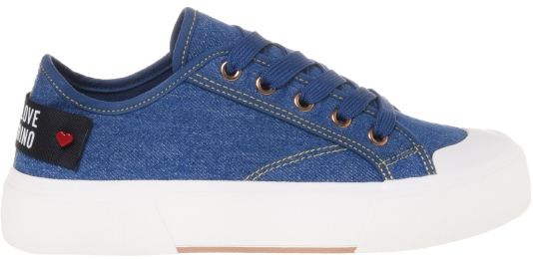 | 4057651 | JA15012G0MIA0100 | SNEAKERD.POP25 VITELLO BIANCO | A | 4 | 85.00 € | 213.00 € | 4 | - | - | - | - | - | - | - | - | 1 | - | 2 | - | 1 | - | - | - | - | - | - | -
 | 4057695 | JA15012G0MIA0100 | SNEAKERD.POP25 VITELLO BIANCO | A | 10 | 85.00 € | 213.00 € | 10 | - | - | - | - | 1 | - | 1 | - | 2 | - | 3 | - | 2 | - | 1 | - | - | - | - | -
 | 4057709 | JA15012G0MIA0100 | SNEAKERD.POP25 VITELLO BIANCO | A | 10 | 85.00 € | 213.00 € | 10 | - | - | - | - | 1 | - | 1 | - | 2 | - | 3 | - | 2 | - | 1 | - | - | - | - | -
 | 4057731 | JA15012G0MIA0100 | SNEAKERD.POP25 VITELLO BIANCO | A | 10 | 85.00 € | 213.00 € | 10 | - | - | - | - | 1 | - | 1 | - | 2 | - | 3 | - | 2 | - | 1 | - | - | - | - | -
 | 4057733 | JA15012G0MIA0100 | SNEAKERD.POP25 VITELLO BIANCO | A | 8 | 85.00 € | 213.00 € | 8 | - | - | - | - | - | - | 1 | - | 2 | - | 2 | - | 2 | - | 1 | - | - | - | - | -
 | 4057742 | JA15012G0MIA0100 | SNEAKERD.POP25 VITELLO BIANCO | A | 9 | 85.00 € | 213.00 € | 9 | - | - | - | - | 1 | - | 1 | - | 1 | - | 2 | - | 1 | - | 2 | - | 1 | - | - | -
 | 4057842 | JA15012G0MIA0100 | SNEAKERD.POP25 VITELLO BIANCO | A | 10 | 85.00 € | 213.00 € | 10 | - | - | - | - | 1 | - | 1 | - | 2 | - | 3 | - | 2 | - | 1 | - | - | - | - | -
 | 4057683 | JA15012G0MJP0000 | SNEAKERD.POP25 CANVAS NERO | A | 5 | 80.00 € | 200.00 € | 5 | - | - | - | - | - | - | 1 | - | 1 | - | 1 | - | 1 | - | 1 | - | - | - | - | -
 | 4057684 | JA15012G0MJP0000 | SNEAKERD.POP25 CANVAS NERO | A | 10 | 80.00 € | 200.00 € | 10 | - | - | - | - | 1 | - | 2 | - | 2 | - | 2 | - | 2 | - | 1 | - | - | - | - | -
 | 4057755 | JA15012G0MJP0000 | SNEAKERD.POP25 CANVAS NERO | A | 5 | 80.00 € | 200.00 € | 5 | - | - | - | - | - | - | - | - | 1 | - | 1 | - | 1 | - | 1 | - | 1 | - | - | -
 | 4057757 | JA15012G0MJP0000 | SNEAKERD.POP25 CANVAS NERO | A | 7 | 80.00 € | 200.00 € | 7 | - | - | - | - | - | - | 1 | - | 1 | - | 2 | - | 2 | - | 1 | - | - | - | - | -
 | 4057765 | JA15012G0MJP0000 | SNEAKERD.POP25 CANVAS NERO | A | 10 | 80.00 € | 200.00 € | 10 | - | - | - | - | 1 | - | 1 | - | 2 | - | 2 | - | 2 | - | 1 | - | 1 | - | - | -
 | 4057778 | JA15012G0MJP0000 | SNEAKERD.POP25 CANVAS NERO | A | 3 | 80.00 € | 200.00 € | 3 | - | - | - | - | - | - | - | - | 1 | - | 1 | - | 1 | - | - | - | - | - | - | -
 | 4057802 | JA15012G0MJP0000 | SNEAKERD.POP25 CANVAS NERO | A | 9 | 80.00 € | 200.00 € | 9 | - | - | - | - | 1 | - | 1 | - | 1 | - | 2 | - | 2 | - | 1 | - | 1 | - | - | -
 | 4057870 | JA15012G0MJP0000 | SNEAKERD.POP25 CANVAS NERO | A | 6 | 80.00 € | 200.00 € | 6 | - | - | - | - | - | - | 1 | - | 1 | - | 1 | - | 1 | - | 1 | - | 1 | - | - | -
 | 4057877 | JA15012G0MJP0000 | SNEAKERD.POP25 CANVAS NERO | A | 10 | 80.00 € | 200.00 € | 10 | - | - | - | - | - | - | 1 | - | 2 | - | 3 | - | 3 | - | 1 | - | - | - | - | -
 | 4064530 | JA15012G0MJP0010 | SNEAKERD.POP25 CANVAS PERLA | A | 9 | 80.00 € | 200.00 € | 9 | - | - | - | - | - | - | 2 | - | 2 | - | 2 | - | 1 | - | 1 | - | 1 | - | - | -
 | 4064531 | JA15012G0MJP0010 | SNEAKERD.POP25 CANVAS PERLA | A | 9 | 80.00 € | 200.00 € | 9 | - | - | - | - | 1 | - | 2 | - | 1 | - | 2 | - | 3 | - | - | - | - | - | - | -
 | 4064532 | JA15012G0MJP0010 | SNEAKERD.POP25 CANVAS PERLA | A | 9 | 80.00 € | 200.00 € | 9 | - | - | - | - | - | - | - | - | 2 | - | 1 | - | 4 | - | 1 | - | 1 | - | - | -
 | 4064533 | JA15012G0MJP0010 | SNEAKERD.POP25 CANVAS PERLA | A | 9 | 80.00 € | 200.00 € | 9 | - | - | - | - | 1 | - | 1 | - | 3 | - | 4 | - | - | - | - | - | - | - | - | -
 | 4064534 | JA15012G0MJP0010 | SNEAKERD.POP25 CANVAS PERLA | A | 10 | 80.00 € | 200.00 € | 10 | - | - | - | - | 1 | - | 1 | - | 2 | - | 2 | - | 2 | - | 1 | - | 1 | - | - | -
 | 4064535 | JA15012G0MJP0010 | SNEAKERD.POP25 CANVAS PERLA | A | 10 | 80.00 € | 200.00 € | 10 | - | - | - | - | - | - | - | - | 1 | - | 3 | - | 2 | - | 3 | - | 1 | - | - | -
 | 4064536 | JA15012G0MJP0010 | SNEAKERD.POP25 CANVAS PERLA | A | 10 | 80.00 € | 200.00 € | 10 | - | - | - | - | - | - | 1 | - | 2 | - | 2 | - | 3 | - | 1 | - | 1 | - | - | -
...
 | 4086037 | JA15012G0MJP0500 | SNEAKERD.POP25 CANVAS ROSSO | A | 3 | 80.00 €
 | 4026331 | JA15012G1MIA0000 | SNEAKERD.POP25 VITELLO NERO | A | 10 | 85.00 €
 | 4026431 | JA15012G1MIA0000 | SNEAKERD.POP25 VITELLO NERO | A | 3 | 85.00 €
 | 4026446 | JA15012G1MIA0000 | SNEAKERD.POP25 VITELLO NERO | A | 10 | 85.00 €
 | 4026490 | JA15012G1MIA0000 | SNEAKERD.POP25 VITELLO NERO | A | 10 | 85.00 €
 | 4101803 | JA15012G1MIA0000 | SNEAKERD.POP25 VITELLO NERO | A | 8 | 85.00 €
 | 4098112 | JA15012G1MIA0100 | SNEAKERD.POP25 VITELLO BIANCO | A | 5 | 85.00 €
 | 4086073 | JA15012G1MJO5700 | SNEAKERD.POP25 DENIM AZZURRO | A | 8 | 80.00 €
 | 4086074 | JA15012G1MJO5700 | SNEAKERD.POP25 DENIM AZZURRO | A | 8 | 80.00 €
 | 4098102 | JA15012G1MJO5700 | SNEAKERD.POP25 DENIM AZZURRO | A | 3 | 80.00 €
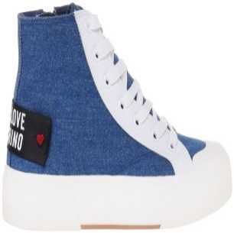 | 4026074 | JA15022G1MIA0000 | SNEAKERD.POP25 VITELLO NERO | A | 9 | 92.00 €
 | 4026077 | JA15022G1MIA0000 | SNEAKERD.POP25 VITELLO NERO | A | 10 | 92.00 €
 | 4026110 | JA15022G1MIA0000 | SNEAKERD.POP25 VITELLO NERO | A | 10 | 92.00 €
 | 4026339 | JA15022G1MIA0000 | SNEAKERD.POP25 VITELLO NERO | A | 10 | 92.00 €
 | 4026344 | JA15022G1MIA0000 | SNEAKERD.POP25 VITELLO NERO | A | 10 | 92.00 €
 | 4026376 | JA15022G1MIA0000 | SNEAKERD.POP25 VITELLO NERO | A | 6 | 92.00 €
 | 4026590 | JA15022G1MIA0000 | SNEAKERD.POP25 VITELLO NERO | A | 10 | 92.00 €
 | 4026591 | JA15022G1MIA0000 | SNEAKERD.POP25 VITELLO NERO | A | 10 | 92.00 €
 | 4098427 | JA15022G1MIA0000 | SNEAKERD.POP25 VITELLO NERO | A | 9 | 92.00 €
 | 4026442 | JA15022G1MIA0100 | SNEAKERD.POP25 VITELLO BIANCO | A | 10 | 92.00 €
 | 4026443 | JA15022G1MIA0100 | SNEAKERD.POP25 VITELLO BIANCO | A | 10 | 92.00 €
...
 | 4087490 | JA15022G1MIA0100 | SNEAKERD.POP25 VITELLO BIANCO | A | 6 | 92.00 €
 | 4101769 | JA15022G1MIA0100 | SNEAKERD.POP25 VITELLO BIANCO | A | 8 | 92.00 €
 | 4026009 | JA15022G1MJO5700 | SNEAKERD.POP25 DENIM AZZURRO | A | 9 | 87.00 €
 | 4026122 | JA15022G1MJO5700 | SNEAKERD.POP25 DENIM AZZURRO | A | 10 | 87.00 €
 | 4070978 | JA15022G1MJO5700 | SNEAKERD.POP25 DENIM AZZURRO | A | 7 | 87.00 €
 | 4070980 | JA15022G1MJO5700 | SNEAKERD.POP25 DENIM AZZURRO | A | 6 | 87.00 €
 | 4070981 | JA15022G1MJO5700 | SNEAKERD.POP25 DENIM AZZURRO | A | 6 | 87.00 €
 | 4070983 | JA15022G1MJO5700 | SNEAKERD.POP25 DENIM AZZURRO | A | 6 | 87.00 €
 | 4070988 | JA15022G1MJO5700 | SNEAKERD.POP25 DENIM AZZURRO | A | 2 | 87.00 €
 | 4098097 | JA15022G1MJO5700 | SNEAKERD.POP25 DENIM AZZURRO | A | 9 | 87.00 €
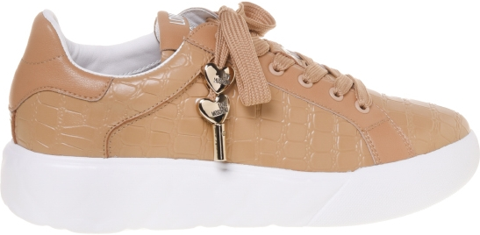 | 4023618 | JA15054G1MIA400A | SNEAKERD.HEART45 VIT.NER+PATENT NER | A | 10 | 89.00 €
 | 4023657 | JA15054G1MIA400A | SNEAKERD.HEART45 VIT.NER+PATENT NER | A | 10 | 89.00 €
 | 4023701 | JA15054G1MIA400A | SNEAKERD.HEART45 VIT.NER+PATENT NER | A | 10 | 89.00 €
 | 4023807 | JA15054G1MIA400A | SNEAKERD.HEART45 VIT.NER+PATENT NER | A | 6 | 89.00 €
 | 4097400 | JA15054G1MIA400A | SNEAKERD.HEART45 VIT.NER+PATENT NER | A | 6 | 89.00 €
 | 4023190 | JA15054G1MIA410A | SNEAKERD.HEART45 VIT.BIA+PATENT BIA | A | 10 | 89.00 €
 | 4023258 | JA15054G1MIA410A | SNEAKERD.HEART45 VIT.BIA+PATENT BIA | A | 10 | 89.00 €
 | 4023335 | JA15054G1MIA410A | SNEAKERD.HEART45 VIT.BIA+PATENT BIA | A | 10 | 89.00 €
 | 4023336 | JA15054G1MIA410A | SNEAKERD.HEART45 VIT.BIA+PATENT BIA | A | 10 | 89.00 €
 | 4023337 | JA15054G1MIA410A | SNEAKERD.HEART45 VIT.BIA+PATENT BIA | A | 10 | 89.00 €
 | 4097398 | JA15054G1MIA410A | SNEAKERD.HEART45 VIT.BIA+PATENT BIA | A | 5 | 89.00 €
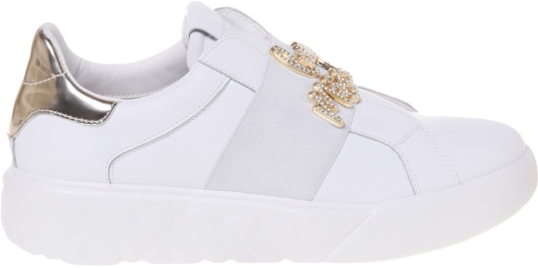 | 4029472 | JA15064G1MIA400A | SNEAKERD.HEART45 VIT.NER+PATENT NER | A | 2 | 111.00 €
 | 4029613 | JA15064G1MIA400A | SNEAKERD.HEART45 VIT.NER+PATENT NER | A | 5 | 111.00 €
 | 4029970 | JA15064G1MIA400A | SNEAKERD.HEART45 VIT.NER+PATENT NER | A | 6 | 111.00 €
 | 4047938 | JA15064G1MIA400A | SNEAKERD.HEART45 VIT.NER+PATENT NER | A | 1 | 111.00 €
 | 4082129 | JA15064G1MIA400A | SNEAKERD.HEART45 VIT.NER+PATENT NER | A | 5 | 111.00 €
 | 4087789 | JA15064G1MIA400A | SNEAKERD.HEART45 VIT.NER+PATENT NER | A | 4 | 111.00 €
 | 4097401 | JA15064G1MIA400A | SNEAKERD.HEART45 VIT.NER+PATENT NER | A | 10 | 111.00 €
 | 4040482 | JA15064G1MIA610A | SNEAKERD.HEART45 VIT.BIAN/SPEC.PLAT | A | 6 | 111.00 €
 | 4060042 | JA15064G1MIA610A | SNEAKERD.HEART45 VIT.BIAN/SPEC.PLAT | A | 3 | 111.00 €
 | 4082127 | JA15064G1MIA610A | SNEAKERD.HEART45 VIT.BIAN/SPEC.PLAT | A | 7 | 111.00 €
 | 4101797 | JA15064G1MIA610A | SNEAKERD.HEART45 VIT.BIAN/SPEC.PLAT | A | 11 | 111.00 €
 | 4115225 | JA15064G1MIA610A | SNEAKERD.HEART45 VIT.BIAN/SPEC.PLAT | A | 1 | 111.00 €
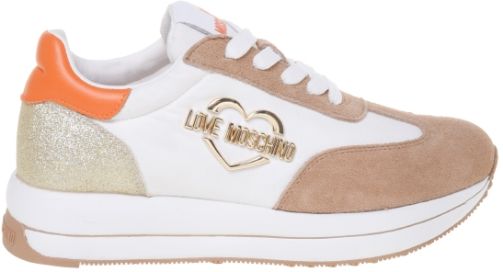 | 4101777 | JA15074G1MINA10B | SNEAKERD.RUN40 MIX BNC+BEI+PLAT+ARA | A | 7 | 101.00 €
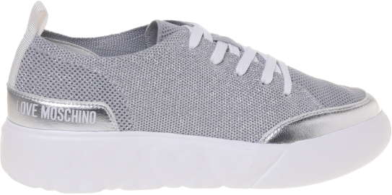 | 4023165 | JA15084G1MIYX000 | SNEAKERD.HEART45 CALZA+VIT. NERO | A | 4 | 92.00 €
 | 4098110 | JA15084G1MIYX000 | SNEAKERD.HEART45 CALZA+VIT. NERO | A | 3 | 92.00 €
 | 4023785 | JA15084G1MIYY902 | SNEAKERD.HEART45 CALZA+LAMIN. ARGEN | A | 3 | 92.00 €
 | 4023797 | JA15084G1MIYY902 | SNEAKERD.HEART45 CALZA+LAMIN. ARGEN | A | 1 | 92.00 €
 | 4058889 | JA15084G1MIYY902 | SNEAKERD.HEART45 CALZA+LAMIN. ARGEN | A | 2 | 92.00 €
 | 4097399 | JA15084G1MIYY902 | SNEAKERD.HEART45 CALZA+LAMIN. ARGEN | A | 8 | 92.00 €
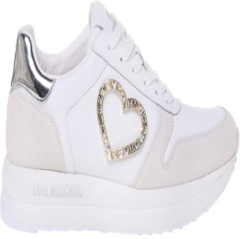 | 4025773 | JA15094G1MIA0000 | SNEAKERD.RUN40 VITELLO NERO | A | 5 | 111.00 €
 | 4101776 | JA15094G1MIA0000 | SNEAKERD.RUN40 VITELLO NERO | A | 7 | 111.00 €
 | 4025798 | JA15094G1MIA110A | SNEAKERD.RUN40 BIANCO+NERO | A | 5 | 111.00 €
 | 4073187 | JA15094G1MIA110A | SNEAKERD.RUN40 BIANCO+NERO | A | 10 | 111.00 €
 | 4056637 | JA15094G1MIAI10A | SNEAKERD.RUN40 MIX BIANCO+CIPRIA | A | 1 | 111.00 €
 | 4101780 | JA15094G1MIAI10A | SNEAKERD.RUN40 MIX BIANCO+CIPRIA | A | 7 | 111.00 €
 | 4072025 | JA15094G1MIAJ10A | SNEAKERD.RUN40 MIX BIAN+BIAN+ARGENT | A | 7 | 111.00 €
 | 4082260 | JA15094G1MIAJ10A | SNEAKERD.RUN40 MIX BIAN+BIAN+ARGENT | A | 6 | 111.00 €
 | 4085737 | JA15094G1MIAJ10A | SNEAKERD.RUN40 MIX BIAN+BIAN+ARGENT | A | 4 | 111.00 €
 | 4101778 | JA15094G1MIAJ10A | SNEAKERD.RUN40 MIX BIAN+BIAN+ARGENT | A | 8 | 111.00 €
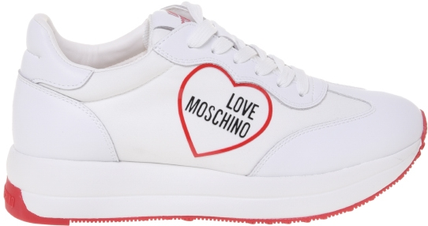 | 4101790 | JA15114G1MINB00A | SNEAKERD.RUN40 NYLON NERO/VIT.NERO | A | 7 | 101.00 €
 | 4098444 | JA15114G1MINB10A | SNEAKERD.RUN40 NYLON BIAN/VIT.BIANC | A | 6 | 101.00 €
 | 4025967 | JA15114G1MINB10B | SNEAKERD.RUN40 NYLON BIAN/VIT.BIANC | A | 10 | 101.00 €
 | 4026040 | JA15114G1MINB10B | SNEAKERD.RUN40 NYLON BIAN/VIT.BIANC | A | 10 | 101.00 €
 | 4026054 | JA15114G1MINB10B | SNEAKERD.RUN40 NYLON BIAN/VIT.BIANC | A | 5 | 101.00 €
 | 4101789 | JA15114G1MINB10B | SNEAKERD.RUN40 NYLON BIAN/VIT.BIANC | A | 9 | 101.00 €
 | 4098440 | JA15114G1MINC10A | SNEAKERD.RUN40 NYLON BIAN/VIT.BIANC | A | 10 | 101.00 €
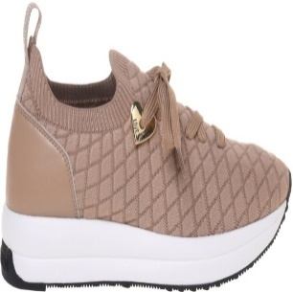 | 4098125 | JA15134G1MIYW000 | SNEAKERD.RUN40 CALZA NER/VIT.NERO | A | 6 | 107.00 €
 | 4115220 | JA15134G1MIYW000 | SNEAKERD.RUN40 CALZA NER/VIT.NERO | A | 3 | 107.00 €
 | 4073123 | JA15134G1MIYW131 | SNEAKERD.RUN40 CALZ.AVENA/VIT.AVENA | A | 5 | 107.00 €
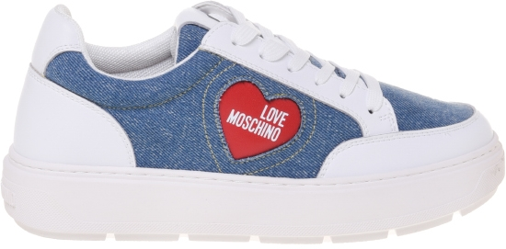 | 4020130 | JA15154G1MIA100A | SNEAKERD.BOLD40 VIT NERO+BIANCO | A | 4 | 95.00 €
 | 4098129 | JA15154G1MIA100A | SNEAKERD.BOLD40 VIT NERO+BIANCO | A | 8 | 95.00 €
 | 4020090 | JA15154G1MIA110A | SNEAKERD.BOLD40 VIT BIANCO+ NERO | A | 10 | 95.00 €
 | 4020142 | JA15154G1MIA110A | SNEAKERD.BOLD40 VIT BIANCO+ NERO | A | 10 | 95.00 €
 | 4020148 | JA15154G1MIA110A | SNEAKERD.BOLD40 VIT BIANCO+ NERO | A | 10 | 95.00 €
 | 4020150 | JA15154G1MIA110A | SNEAKERD.BOLD40 VIT BIANCO+ NERO | A | 10 | 95.00 €
 | 4020321 | JA15154G1MIA110A | SNEAKERD.BOLD40 VIT BIANCO+ NERO | A | 3 | 95.00 €
 | 4096873 | JA15154G1MIA110A | SNEAKERD.BOLD40 VIT BIANCO+ NERO | A | 6 | 95.00 €
 | 4097788 | JA15154G1MIA110A | SNEAKERD.BOLD40 VIT BIANCO+ NERO | A | 10 | 95.00 €
 | 4097805 | JA15154G1MIA110A | SNEAKERD.BOLD40 VIT BIANCO+ NERO | A | 10 | 95.00 €
 | 4097908 | JA15154G1MIA110A | SNEAKERD.BOLD40 VIT BIANCO+ NERO | A | 6 | 95.00 €
 | 4098093 | JA15154G1MIA110A | SNEAKERD.BOLD40 VIT BIANCO+ NERO | A | 6 | 95.00 €
 | 4097802 | JA15154G1MIA110B | SNEAKERD.BOLD40 VIT BIANCO+CIPRIA | A | 10 | 95.00 €
 | 4097880 | JA15154G1MIA110B | SNEAKERD.BOLD40 VIT BIANCO+CIPRIA | A | 7 | 95.00 €
 | 4098467 | JA15154G1MIA110B | SNEAKERD.BOLD40 VIT BIANCO+CIPRIA | A | 8 | 95.00 €
 | 4098428 | JA15154G1MIAA10A | SNEAKERD.BOLD40 MIX BIANC+BEI+AVENA | A | 5 | 95.00 €
 | 4098464 | JA15154G1MIAA10A | SNEAKERD.BOLD40 MIX BIANC+BEI+AVENA | A | 5 | 95.00 €
 | 4101775 | JA15154G1MJO670A | SNEAKERD.BOLD40 DENIM AZZUR/VIT.BIA | A | 10 | 95.00 €
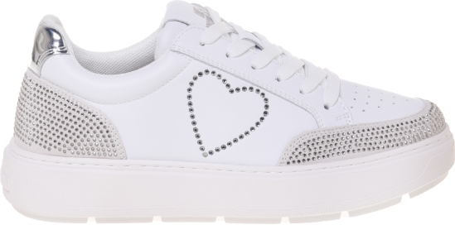 | 4023578 | JA15164G1MIAB10A | SNEAKERD.BOLD40 MIX BIANC+BIANC+ARG | A | 10 | 111.00 €
 | 4023703 | JA15164G1MIAB10A | SNEAKERD.BOLD40 MIX BIANC+BIANC+ARG | A | 10 | 111.00 €
 | 4064592 | JA15164G1MIAB10A | SNEAKERD.BOLD40 MIX BIANC+BIANC+ARG | A | 1 | 111.00 €
 | 4082110 | JA15164G1MIAB10A | SNEAKERD.BOLD40 MIX BIANC+BIANC+ARG | A | 7 | 111.00 €
 | 4098445 | JA15164G1MIAB10A | SNEAKERD.BOLD40 MIX BIANC+BIANC+ARG | A | 8 | 111.00 €
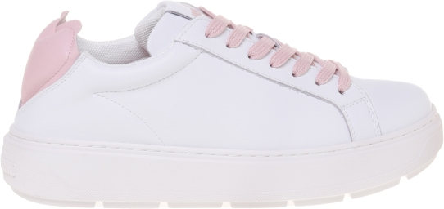 | 4017778 | JA15174G1MIA300A | SNEAKERD.BOLD40 VIT NERO/NAPPA BIAN | A | 6 | 95.00 €
 | 4017779 | JA15174G1MIA300A | SNEAKERD.BOLD40 VIT NERO/NAPPA BIAN | A | 4 | 95.00 €
 | 4017882 | JA15174G1MIA300A | SNEAKERD.BOLD40 VIT NERO/NAPPA BIAN | A | 4 | 95.00 €
 | 4017883 | JA15174G1MIA300A | SNEAKERD.BOLD40 VIT NERO/NAPPA BIAN | A | 6 | 95.00 €
 | 4017884 | JA15174G1MIA300A | SNEAKERD.BOLD40 VIT NERO/NAPPA BIAN | A | 6 | 95.00 €
 | 4017885 | JA15174G1MIA300A | SNEAKERD.BOLD40 VIT NERO/NAPPA BIAN | A | 4 | 95.00 €
 | 4017936 | JA15174G1MIA300A | SNEAKERD.BOLD40 VIT NERO/NAPPA BIAN | A | 6 | 95.00 €
 | 4017937 | JA15174G1MIA300A | SNEAKERD.BOLD40 VIT NERO/NAPPA BIAN | A | 4 | 95.00 €
 | 4017967 | JA15174G1MIA300A | SNEAKERD.BOLD40 VIT NERO/NAPPA BIAN | A | 4 | 95.00 €
 | 4017968 | JA15174G1MIA300A | SNEAKERD.BOLD40 VIT NERO/NAPPA BIAN | A | 6 | 95.00 €
 | 4018131 | JA15174G1MIA300A | SNEAKERD.BOLD40 VIT NERO/NAPPA BIAN | A | 6 | 95.00 €
...
 | 4073030 | JA15174G1MIA310B | SNEAKERD.BOLD40 VIT BIAN/NAPPA ROSS | A | 5 | 95.00 €
 | 4073073 | JA15174G1MIA310B | SNEAKERD.BOLD40 VIT BIAN/NAPPA ROSS | A | 6 | 95.00 €
 | 4088345 | JA15174G1MIA310B | SNEAKERD.BOLD40 VIT BIAN/NAPPA ROSS | A | 5 | 95.00 €
 | 4088927 | JA15174G1MIA310B | SNEAKERD.BOLD40 VIT BIAN/NAPPA ROSS | A | 10 | 95.00 €
 | 4088940 | JA15174G1MIA310B | SNEAKERD.BOLD40 VIT BIAN/NAPPA ROSS | A | 5 | 95.00 €
 | 4098463 | JA15174G1MIA310B | SNEAKERD.BOLD40 VIT BIAN/NAPPA ROSS | A | 7 | 95.00 €
 | 4082152 | JA15174G1MIA310C | SNEAKERD.BOLD40 VIT BIAN/NAPP CIPRI | A | 6 | 95.00 €
 | 4086077 | JA15174G1MIA310C | SNEAKERD.BOLD40 VIT BIAN/NAPP CIPRI | A | 7 | 95.00 €
 | 4098469 | JA15174G1MIA310C | SNEAKERD.BOLD40 VIT BIAN/NAPP CIPRI | A | 10 | 95.00 €
 | 4115219 | JA15174G1MIA310C | SNEAKERD.BOLD40 VIT BIAN/NAPP CIPRI | A | 4 | 95.00 €
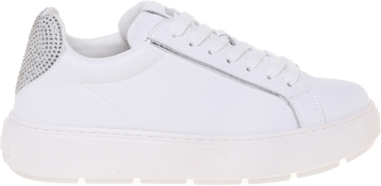 | 4071202 | JA15184G1MIAC00A | SNEAKERD.BOLD40 MIX NERO | A | 5 | 101.00 €
 | 4071203 | JA15184G1MIAC00A | SNEAKERD.BOLD40 MIX NERO | A | 3 | 101.00 €
 | 4101767 | JA15184G1MIAC00A | SNEAKERD.BOLD40 MIX NERO | A | 11 | 101.00 €
 | 4071642 | JA15184G1MIAC10A | SNEAKERD.BOLD40 MIX BNCO+GRIG+ARGEN | A | 8 | 101.00 €
 | 4071679 | JA15184G1MIAC10A | SNEAKERD.BOLD40 MIX BNCO+GRIG+ARGEN | A | 8 | 101.00 €
 | 4073029 | JA15184G1MIAC10A | SNEAKERD.BOLD40 MIX BNCO+GRIG+ARGEN | A | 4 | 101.00 €
 | 4073675 | JA15184G1MIAC10A | SNEAKERD.BOLD40 MIX BNCO+GRIG+ARGEN | A | 6 | 101.00 €
 | 4081676 | JA15184G1MIAC10A | SNEAKERD.BOLD40 MIX BNCO+GRIG+ARGEN | A | 8 | 101.00 €
 | 4082118 | JA15184G1MIAC10A | SNEAKERD.BOLD40 MIX BNCO+GRIG+ARGEN | A | 1 | 101.00 €
 | 4087790 | JA15184G1MIAC10A | SNEAKERD.BOLD40 MIX BNCO+GRIG+ARGEN | A | 3 | 101.00 €
 | 4090009 | JA15184G1MIAC10A | SNEAKERD.BOLD40 MIX BNCO+GRIG+ARGEN | A | 1 | 101.00 €
 | 4097843 | JA15184G1MIAC10A | SNEAKERD.BOLD40 MIX BNCO+GRIG+ARGEN | A | 10 | 101.00 €
 | 4097855 | JA15184G1MIAC10A | SNEAKERD.BOLD40 MIX BNCO+GRIG+ARGEN | A | 10 | 101.00 €
 | 4097865 | JA15184G1MIAC10A | SNEAKERD.BOLD40 MIX BNCO+GRIG+ARGEN | A | 9 | 101.00 €
 | 4098468 | JA15184G1MIAC10A | SNEAKERD.BOLD40 MIX BNCO+GRIG+ARGEN | A | 8 | 101.00 €
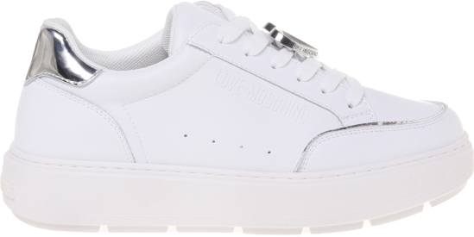 | 4023125 | JA15214G1MIA400A | SNEAKERD.BOLD40 VIT.NE/PATENT.PU NE | A | 10 | 95.00 €
 | 4023286 | JA15214G1MIA400A | SNEAKERD.BOLD40 VIT.NE/PATENT.PU NE | A | 10 | 95.00 €
 | 4023292 | JA15214G1MIA400A | SNEAKERD.BOLD40 VIT.NE/PATENT.PU NE | A | 10 | 95.00 €
 | 4101774 | JA15214G1MIA400A | SNEAKERD.BOLD40 VIT.NE/PATENT.PU NE | A | 10 | 95.00 €
 | 4101772 | JA15214G1MIA410A | SNEAKERD.BOLD40 VIT.BIA/PATENT.BIA | A | 10 | 95.00 €
 | 4088918 | JA15214G1MIA410B | SNEAKERD.BOLD40 VIT.BIAN/PATENT.NER | A | 10 | 95.00 €
 | 4088930 | JA15214G1MIA410B | SNEAKERD.BOLD40 VIT.BIAN/PATENT.NER | A | 6 | 95.00 €
 | 4098128 | JA15214G1MIA410B | SNEAKERD.BOLD40 VIT.BIAN/PATENT.NER | A | 10 | 95.00 €
 | 4096865 | JA15214G1MIA610A | SNEAKERD.BOLD40 VIT.BIA/SPECCH.PLAT | A | 8 | 95.00 €
 | 4097840 | JA15214G1MIA610A | SNEAKERD.BOLD40 VIT.BIA/SPECCH.PLAT | A | 10 | 95.00 €
 | 4097873 | JA15214G1MIA610A | SNEAKERD.BOLD40 VIT.BIA/SPECCH.PLAT | A | 10 | 95.00 €
 | 4097897 | JA15214G1MIA610A | SNEAKERD.BOLD40 VIT.BIA/SPECCH.PLAT | A | 5 | 95.00 €
 | 4101770 | JA15214G1MIA610A | SNEAKERD.BOLD40 VIT.BIA/SPECCH.PLAT | A | 6 | 95.00 €
 | 4101771 | JA15214G1MIA610A | SNEAKERD.BOLD40 VIT.BIA/SPECCH.PLAT | A | 6 | 95.00 €
 | 4023293 | JA15214G1MIA610B | SNEAKERD.BOLD40 VIT.BIA/SPECCH.ARGE | A | 7 | 95.00 €
 | 4023796 | JA15214G1MIA610B | SNEAKERD.BOLD40 VIT.BIA/SPECCH.ARGE | A | 1 | 95.00 €
 | 4082115 | JA15214G1MIA610B | SNEAKERD.BOLD40 VIT.BIA/SPECCH.ARGE | A | 2 | 95.00 €
 | 4087491 | JA15214G1MIA610B | SNEAKERD.BOLD40 VIT.BIA/SPECCH.ARGE | A | 6 | 95.00 €
 | 4096931 | JA15214G1MIA610B | SNEAKERD.BOLD40 VIT.BIA/SPECCH.ARGE | A | 7 | 95.00 €
 | 4098137 | JA15214G1MIA610B | SNEAKERD.BOLD40 VIT.BIA/SPECCH.ARGE | A | 8 | 95.00 €
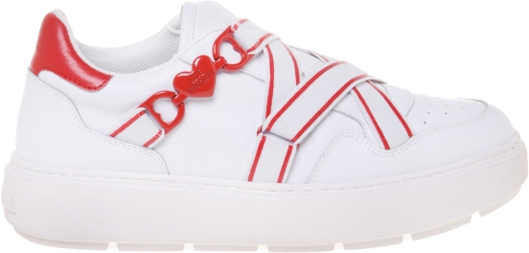 | 4024435 | JA15254G1MIAD00A | SNEAKERD.BOLD40 MIX NER+NER+NER | A | 3 | 95.00 €
 | 4098449 | JA15254G1MIAD00A | SNEAKERD.BOLD40 MIX NER+NER+NER | A | 8 | 95.00 €
 | 4024509 | JA15254G1MIAD10A | SNEAKERD.BOLD40 MIX BIAN+NERO+BIANC | A | 1 | 95.00 €
 | 4071504 | JA15254G1MIAD10A | SNEAKERD.BOLD40 MIX BIAN+NERO+BIANC | A | 2 | 95.00 €
 | 4098442 | JA15254G1MIAD10A | SNEAKERD.BOLD40 MIX BIAN+NERO+BIANC | A | 8 | 95.00 €
 | 4098466 | JA15254G1MIAE10A | SNEAKERD.BOLD40 MIX BIAN+ROSS+BIAN | A | 10 | 95.00 €
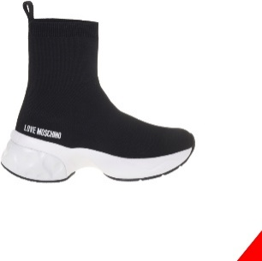 | 4098433 | JA15286G1MIYV000 | SNEAKERD.CRYSTAL60 CALZA NERO | A | 8 | 109.00 €
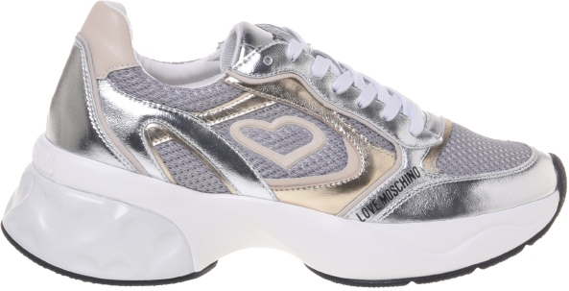 | 4021082 | JA15296G1MIA110A | SNEAKERD.CRYSTAL60 VIT.BIANCO+NERO | A | 8 | 107.00 €
 | 4101785 | JA15296G1MIA110A | SNEAKERD.CRYSTAL60 VIT.BIANCO+NERO | A | 9 | 107.00 €
 | 4020978 | JA15296G1MIQG90A | SNEAKERD.CRYSTAL60 MIX ARG+PLAT+BEI | A | 10 | 107.00 €
 | 4021144 | JA15296G1MIQG90A | SNEAKERD.CRYSTAL60 MIX ARG+PLAT+BEI | A | 10 | 107.00 €
 | 4081675 | JA15296G1MIQG90A | SNEAKERD.CRYSTAL60 MIX ARG+PLAT+BEI | A | 7 | 107.00 €
 | 4098438 | JA15296G1MIQG90A | SNEAKERD.CRYSTAL60 MIX ARG+PLAT+BEI | A | 6 | 107.00 €
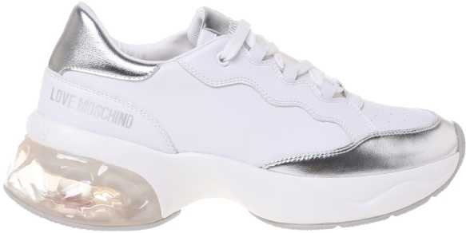 | 4020941 | JA15306G1MIAF00A | SNEAKERD.CRYSTAL60 MIX NERO | A | 10 | 107.00 €
 | 4020943 | JA15306G1MIAF00A | SNEAKERD.CRYSTAL60 MIX NERO | A | 10 | 107.00 €
 | 4101786 | JA15306G1MIAF00A | SNEAKERD.CRYSTAL60 MIX NERO | A | 9 | 107.00 €
 | 4101784 | JA15306G1MIAG10A | SNEAKERD.CRYSTAL60 MIX BIANCO+NERO | A | 10 | 107.00 €
 | 4097789 | JA15306G1MIAH10A | SNEAKERD.CRYSTAL60 MIX BIANC+ARGENT | A | 10 | 107.00 €
 | 4097812 | JA15306G1MIAH10A | SNEAKERD.CRYSTAL60 MIX BIANC+ARGENT | A | 10 | 107.00 €
 | 4097919 | JA15306G1MIAH10A | SNEAKERD.CRYSTAL60 MIX BIANC+ARGENT | A | 4 | 107.00 €
 | 4101783 | JA15306G1MIAH10A | SNEAKERD.CRYSTAL60 MIX BIANC+ARGENT | A | 10 | 107.00 €
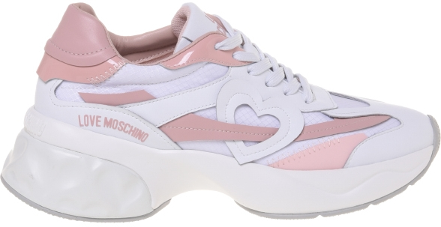 | 4098431 | JA15326G1MIQE00A | SNEAKERD.CRYSTAL60 MIX NERO+PLATINO | A | 9 | 107.00 €
 | 4073121 | JA15326G1MIQE10A | SNEAKERD.CRYSTAL60 MIX BIANC+ARGENT | A | 4 | 107.00 €
 | 4101787 | JA15326G1MIQE10A | SNEAKERD.CRYSTAL60 MIX BIANC+ARGENT | A | 6 | 107.00 €
 | 4098436 | JA15326G1MIQF10A | SNEAKERD.CRYSTAL60 MIX BIANC+CIPRIA | A | 8 | 107.00 €
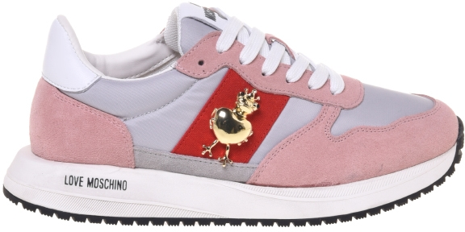 | 4024436 | JA15373G1MIAL00A | SNEAKERD.DUNE30 MIX NERO+BIANCO | A | 5 | 89.00 €
 | 4024472 | JA15373G1MIAL00A | SNEAKERD.DUNE30 MIX NERO+BIANCO | A | 4 | 89.00 €
 | 4098103 | JA15373G1MIAL00A | SNEAKERD.DUNE30 MIX NERO+BIANCO | A | 4 | 89.00 €
 | 4024626 | JA15373G1MIAL10A | SNEAKERD.DUNE30 MIX BIANCO | A | 6 | 89.00 €
 | 4024627 | JA15373G1MIAL10A | SNEAKERD.DUNE30 MIX BIANCO | A | 4 | 89.00 €
 | 4024649 | JA15373G1MIAL10A | SNEAKERD.DUNE30 MIX BIANCO | A | 6 | 89.00 €
 | 4024650 | JA15373G1MIAL10A | SNEAKERD.DUNE30 MIX BIANCO | A | 4 | 89.00 €
 | 4024662 | JA15373G1MIAL10A | SNEAKERD.DUNE30 MIX BIANCO | A | 4 | 89.00 €
 | 4024663 | JA15373G1MIAL10A | SNEAKERD.DUNE30 MIX BIANCO | A | 6 | 89.00 €
 | 4024664 | JA15373G1MIAL10A | SNEAKERD.DUNE30 MIX BIANCO | A | 4 | 89.00 €
 | 4024665 | JA15373G1MIAL10A | SNEAKERD.DUNE30 MIX BIANCO | A | 6 | 89.00 €
...
 | 4024381 | JA15373G1MIND01A | SNEAKERD.DUNE30 MIX PERLA+BIANCO | A | 6 | 89.00 €
 | 4024387 | JA15373G1MIND01A | SNEAKERD.DUNE30 MIX PERLA+BIANCO | A | 8 | 89.00 €
 | 4024396 | JA15373G1MIND01A | SNEAKERD.DUNE30 MIX PERLA+BIANCO | A | 4 | 89.00 €
 | 4024478 | JA15373G1MIND01A | SNEAKERD.DUNE30 MIX PERLA+BIANCO | A | 4 | 89.00 €
 | 4024479 | JA15373G1MIND01A | SNEAKERD.DUNE30 MIX PERLA+BIANCO | A | 6 | 89.00 €
 | 4024490 | JA15373G1MIND01A | SNEAKERD.DUNE30 MIX PERLA+BIANCO | A | 4 | 89.00 €
 | 4024491 | JA15373G1MIND01A | SNEAKERD.DUNE30 MIX PERLA+BIANCO | A | 6 | 89.00 €
 | 4024493 | JA15373G1MIND01A | SNEAKERD.DUNE30 MIX PERLA+BIANCO | A | 6 | 89.00 €
 | 4024494 | JA15373G1MIND01A | SNEAKERD.DUNE30 MIX PERLA+BIANCO | A | 4 | 89.00 €
 | 4098425 | JA15373G1MIND01A | SNEAKERD.DUNE30 MIX PERLA+BIANCO | A | 8 | 89.00 €
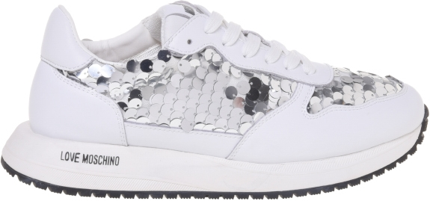 | 4101802 | JA15383G1MJKA00A | SNEAKERD.DUNE30 MIX NERO+BIANCO | A | 9 | 95.00 €
 | 4101792 | JA15383G1MJKB90A | SNEAKERD.DUNE30 MIX ARGENTO+BIANCO | A | 9 | 95.00 €
 | 4098135 | JA15394G1MIA0000 | SNEAKERD.BOLD40 VITELLO NERO/ORO | A | 10 | 96.00 €
 | 4097610 | JA15394G1MIA000A | SNEAKERD.BOLD40 VITELLO NERO/CDF | A | 10 | 96.00 €
 | 4098447 | JA15394G1MIA0100 | SNEAKERD.BOLD40 VITELLO BIANCO/NK | A | 9 | 96.00 €
 | 4097611 | JA15394G1MIA010A | SNEAKERD.BOLD40 VITELLO BIANCO/ORO | A | 6 | 96.00 €
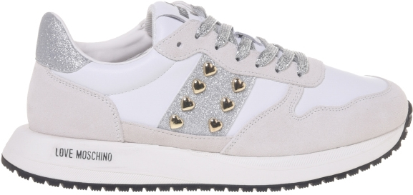 | 4082131 | JA15403G1MIAM00A | SNEAKERD.DUNE30 MIX NERO | A | 1 | 95.00 €
 | 4098462 | JA15403G1MIAM00A | SNEAKERD.DUNE30 MIX NERO | A | 9 | 95.00 €
 | 4024270 | JA15403G1MIAM10A | SNEAKERD.DUNE30 MIX BIANCO+NERO | A | 5 | 95.00 €
 | 4024422 | JA15403G1MIAM10A | SNEAKERD.DUNE30 MIX BIANCO+NERO | A | 6 | 95.00 €
 | 4024502 | JA15403G1MIAM10A | SNEAKERD.DUNE30 MIX BIANCO+NERO | A | 6 | 95.00 €
 | 4098430 | JA15403G1MIAM10A | SNEAKERD.DUNE30 MIX BIANCO+NERO | A | 8 | 95.00 €
 | 4073235 | JA15403G1MIAM10B | SNEAKERD.DUNE30 MIX BIANCO+ROSA | A | 6 | 95.00 €
 | 4101793 | JA15403G1MIAM10B | SNEAKERD.DUNE30 MIX BIANCO+ROSA | A | 7 | 95.00 €
 | 4081407 | JA15403G1MIAM10D | SNEAKERD.DUNE30 MIX BIANCO+ARGENTO | A | 5 | 95.00 €
 | 4101794 | JA15403G1MIAM10D | SNEAKERD.DUNE30 MIX BIANCO+ARGENTO | A | 7 | 95.00 €
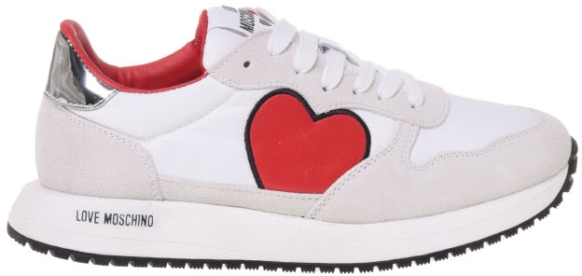 | 4024995 | JA15413G1MINE10A | SNEAKERD.DUNE30 MIX BIANCO+ARGENTO | A | 10 | 89.00 €
 | 4025001 | JA15413G1MINE10A | SNEAKERD.DUNE30 MIX BIANCO+ARGENTO | A | 10 | 89.00 €
 | 4070975 | JA15413G1MINE10A | SNEAKERD.DUNE30 MIX BIANCO+ARGENTO | A | 6 | 89.00 €
 | 4070976 | JA15413G1MINE10A | SNEAKERD.DUNE30 MIX BIANCO+ARGENTO | A | 4 | 89.00 €
 | 4070985 | JA15413G1MINE10A | SNEAKERD.DUNE30 MIX BIANCO+ARGENTO | A | 7 | 89.00 €
 | 4070986 | JA15413G1MINE10A | SNEAKERD.DUNE30 MIX BIANCO+ARGENTO | A | 6 | 89.00 €
 | 4070987 | JA15413G1MINE10A | SNEAKERD.DUNE30 MIX BIANCO+ARGENTO | A | 2 | 89.00 €
 | 4071258 | JA15413G1MINE10A | SNEAKERD.DUNE30 MIX BIANCO+ARGENTO | A | 5 | 89.00 €
 | 4087346 | JA15413G1MINE10A | SNEAKERD.DUNE30 MIX BIANCO+ARGENTO | A | 11 | 89.00 €
 | 4096838 | JA15413G1MINE10A | SNEAKERD.DUNE30 MIX BIANCO+ARGENTO | A | 7 | 89.00 €
 | 4101795 | JA15413G1MINE10A | SNEAKERD.DUNE30 MIX BIANCO+ARGENTO | A | 6 | 89.00 €
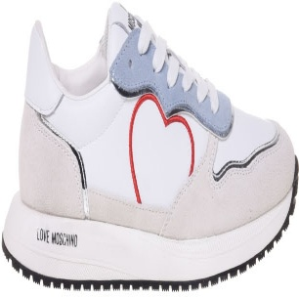 | 4101788 | JA15453G1MIAN10B | SNEAKERD.DUNE30 MIX BIANC+SKY+ARG | A | 6 | 89.00 €
 | 4115226 | JA15453G1MIAN10B | SNEAKERD.DUNE30 MIX BIANC+SKY+ARG | A | 1 | 89.00 €
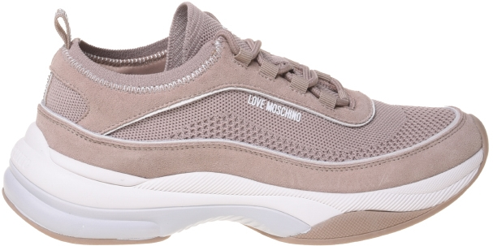 | 4102109 | JA15475G0MIY210A | SNEAKERD.SPRINT50 MIX BIANCO+ARGENT | A | 6 | 92.00 €
 | 4057746 | JA15475G0MIY313A | SNEAKERD.SPRINT50 MIX AVENA+BIANCO | A | 7 | 92.00 €
 | 4057961 | JA15475G0MIY313A | SNEAKERD.SPRINT50 MIX AVENA+BIANCO | A | 7 | 92.00 €
 | 4057993 | JA15475G0MIY313A | SNEAKERD.SPRINT50 MIX AVENA+BIANCO | A | 9 | 92.00 €
 | 4058000 | JA15475G0MIY313A | SNEAKERD.SPRINT50 MIX AVENA+BIANCO | A | 3 | 92.00 €
 | 4058049 | JA15475G0MIY313A | SNEAKERD.SPRINT50 MIX AVENA+BIANCO | A | 3 | 92.00 €
 | 4058050 | JA15475G0MIY313A | SNEAKERD.SPRINT50 MIX AVENA+BIANCO | A | 2 | 92.00 €
 | 4102108 | JA15475G0MIY313A | SNEAKERD.SPRINT50 MIX AVENA+BIANCO | A | 6 | 92.00 €
 | 4113654 | JA15475G0MIY313A | SNEAKERD.SPRINT50 MIX AVENA+BIANCO | A | 5 | 92.00 €
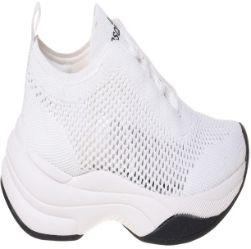 | 4057950 | JA15485G0MIYZ000 | SNEAKERD.SPRINT50 CALZA NERO | A | 8 | 92.00 €
 | 4058018 | JA15485G0MIYZ000 | SNEAKERD.SPRINT50 CALZA NERO | A | 8 | 92.00 €
 | 4071246 | JA15485G0MIYZ000 | SNEAKERD.SPRINT50 CALZA NERO | A | 4 | 92.00 €
 | 4048301 | JA15495G0MJR310A | SNEAKERD.ECLIPSE50 PAGL.NAT/VIT.BNC | A | 7 | 95.00 €
 | 4079499 | JA15505G0MIAP00A | SNEAKERD.ECLIPSE50 MIX NERO+PLAT | A | 7 | 101.00 €
 | 4098450 | JA15505G0MIAP00A | SNEAKERD.ECLIPSE50 MIX NERO+PLAT | A | 8 | 101.00 €
 | 4047627 | JA15505G0MIAP10A | SNEAKERD.ECLIPSE50 MIX BNC+PLAT | A | 8 | 101.00 €
 | 4047750 | JA15505G0MIAP10A | SNEAKERD.ECLIPSE50 MIX BNC+PLAT | A | 1 | 101.00 €
 | 4071259 | JA15505G0MIAP10A | SNEAKERD.ECLIPSE50 MIX BNC+PLAT | A | 5 | 101.00 €
 | 4073182 | JA15505G0MIAP10A | SNEAKERD.ECLIPSE50 MIX BNC+PLAT | A | 10 | 101.00 €
 | 4079497 | JA15505G0MIAP10A | SNEAKERD.ECLIPSE50 MIX BNC+PLAT | A | 7 | 101.00 €
...

